pos
Mã TC | Tóm tắt kịch bản (Summary) | Tiền điều kiện (Preconditions) | Các bước thực hiện (Steps) | Dữ liệu kiểm thử (Data) | Kết quả kỳ vọng (Expected) | Kết quả thực tế (Actual) | Mức độ ưu tiên (Priority) | Kết quả kiểm thử (Test Result) | Yêu cầu (US) | Minh chứng
 | API | Phương thức + Tên API | Mã HTTP - Mô tả ngắn gọn | Tài khoản & Trạng thái dữ liệu ban đầu |  |  |  | Ghi nhận kết quả thực tế khi thực thi Postman | [Chọn Thấp/Trung bình/Cao] | [Chọn Pass/Fail] |  | Ảnh chụp Postman Runner / Request
TC140 | API | POST Thanh toán POS | 200 - Thanh toán đơn hàng 1 sản phẩm cho khách vãng lai bằng tiền mặt thành công (200 OK) | 1. Nhân viên đã đăng nhập hệ thống với quyền STAFF (có Bearer Token hợp lệ). 2. Sản phẩm ID 3 (Nước điện giải) ở trạng thái ACTIVE, tồn kho >= 2 chai. | 1. Gọi API Thanh toán POS (POST): - Endpoint: {{base_url}}/api/pos/checkout - Headers: Authorization: Bearer {{staff_token}}, Content-Type: application/json - Request body: { "memberId": null, "paymentMethod": "CASH", "discountAmount": 0, "items": [ { "productId": 3, "quantity": 2 } ] } 2. Kiểm tra mã trạng thái HTTP trả về 201 Created hoặc 200 OK. 3. Kiểm tra JSON response sinh orderCode (POSyyyyMMddxxxx), totalAmount = 50000, finalAmount = 50000. 4. Đối soát CSDL: Tồn kho Nước điện giải ID 3 giảm 2 chai. | { "memberId": null, "paymentMethod": "CASH", "discountAmount": 0, "items": [ { "productId": 3, "quantity": 2 } ] } | 1. Trạng thái HTTP: 201 Created / 200 OK 2. Phản hồi JSON: Trả về đối tượng đơn hàng POS với orderCode định dạng POSyyyyMMddxxxx, status: 'COMPLETED', totalAmount: 50000, discountAmount: 0, finalAmount: 50000, items có 1 dòng Nước điện giải (đơn giá 25.000, thành tiền 50.000). 3. CSDL: Tồn kho sản phẩm ID 3 giảm 2 chai. Bảng transactions sinh bản ghi mới. | HTTP 201 Created. Mã đơn hàng sinh tự động chuẩn POSyyyyMMddxxxx, totalAmount = 50.000 đ, finalAmount = 50.000 đ. Tồn kho sản phẩm ID 3 (Nước điện giải) giảm 2 chai trong CSDL. Postman test script: Pass. | Cao | Pass | UC09 | 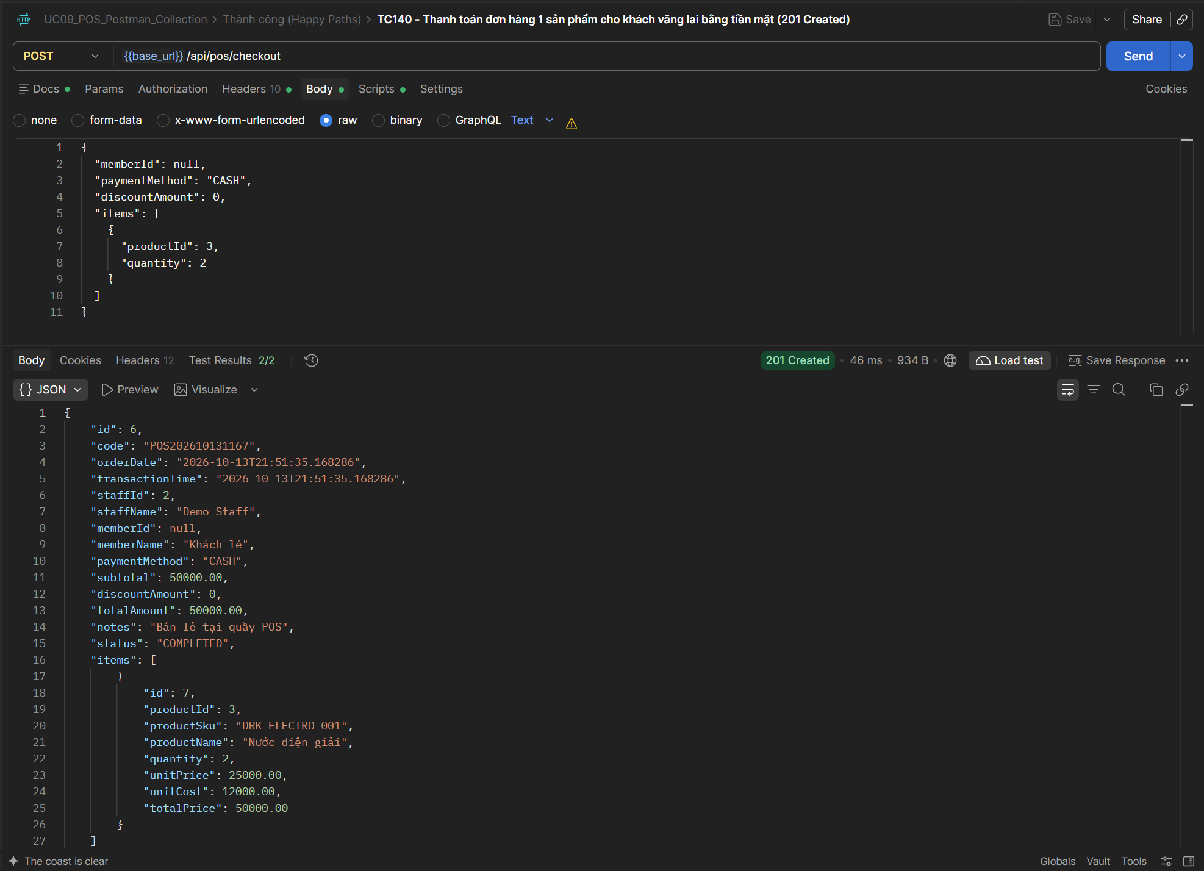
TC141 | API | POST Thanh toán POS | 200 - Thanh toán đơn hàng nhiều sản phẩm, tự động tính tổng tiền chính xác (200 OK) | 1. Đăng nhập quyền STAFF. 2. Sản phẩm ID 4 (Whey Vanilla) tồn kho >= 1, ID 5 (Creatine 300g) tồn kho >= 2, cả 2 đều ACTIVE. | 1. Gọi API Thanh toán POS (POST): - Endpoint: {{base_url}}/api/pos/checkout - Headers: Authorization: Bearer {{staff_token}}, Content-Type: application/json - Request body chứa 2 sản phẩm: ID 4 (Whey Vanilla, SL: 1, Đơn giá: 1.250.000) và ID 5 (Creatine 300g, SL: 2, Đơn giá: 650.000). 2. Kiểm tra mã trạng thái HTTP trả về 201 Created hoặc 200 OK. 3. Kiểm tra tổng tiền = 1*1.250.000 + 2*650.000 = 2.550.000 đ. 4. Đối soát CSDL: Tồn kho ID 4 giảm 1, ID 5 giảm 2. | { "memberId": null, "paymentMethod": "CASH", "discountAmount": 0, "items": [ { "productId": 4, "quantity": 1 }, { "productId": 5, "quantity": 2 } ] } | 1. Trạng thái HTTP: 201 Created / 200 OK 2. Phản hồi JSON: totalAmount: 2550000, discountAmount: 0, finalAmount: 2550000, mảng items có 2 phần tử chi tiết. 3. CSDL: Trừ kho chính xác cho cả 2 sản phẩm, bảng transaction_details sinh 2 bản ghi tương ứng. | HTTP 201 Created. Tổng tiền tính tự động chính xác: 2.550.000 đ (1 x 1.250.000 + 2 x 650.000). Tồn kho ID 4 giảm 1 và ID 5 giảm 2 trong CSDL. Postman test script: Pass. | Cao | Pass | UC09 | 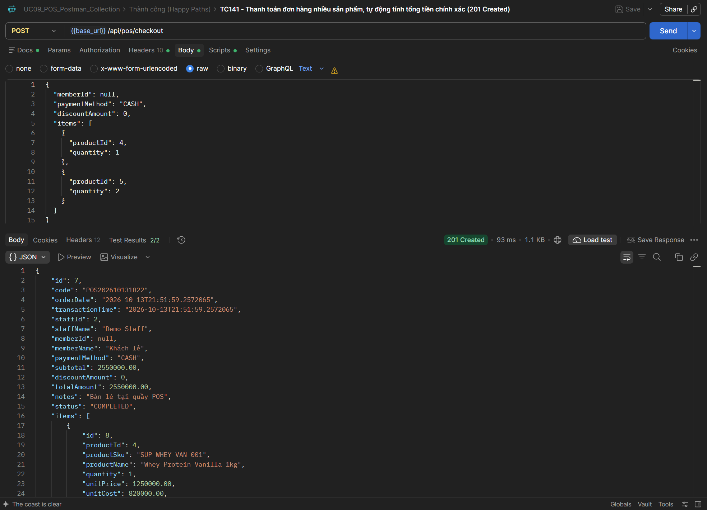
TC142 | API | POST Thanh toán POS | 200 - Thanh toán đơn hàng gắn mã Hội viên thành công (200 OK) | 1. Đăng nhập quyền STAFF. 2. Hội viên memberId = 1 tồn tại trong bảng members. 3. Sản phẩm ID 3 ACTIVE, tồn kho >= 1. | 1. Gọi API Thanh toán POS (POST): - Endpoint: {{base_url}}/api/pos/checkout - Headers: Authorization: Bearer {{staff_token}}, Content-Type: application/json - Request body truyền memberId = 1 (Hội viên đã đăng ký hợp lệ trong hệ thống). 2. Kiểm tra mã trạng thái HTTP trả về 201 Created hoặc 200 OK. 3. Kiểm tra thông tin hóa đơn lưu đúng memberId = 1 và liên kết tài khoản hội viên. | { "memberId": 1, "paymentMethod": "CASH", "discountAmount": 0, "items": [ { "productId": 3, "quantity": 1 } ] } | 1. Trạng thái HTTP: 201 Created / 200 OK 2. Phản hồi JSON: memberId: 1, totalAmount: 25000, finalAmount: 25000. 3. CSDL: Giao dịch được liên kết chính xác với bảng members, phục vụ tra cứu lịch sử chi tiêu của hội viên. | HTTP 201 Created. Đơn hàng lưu thành công với memberId = 1, liên kết chính xác với tài khoản hội viên trong bảng transactions. Postman test script: Pass. | Cao | Pass | UC09 | 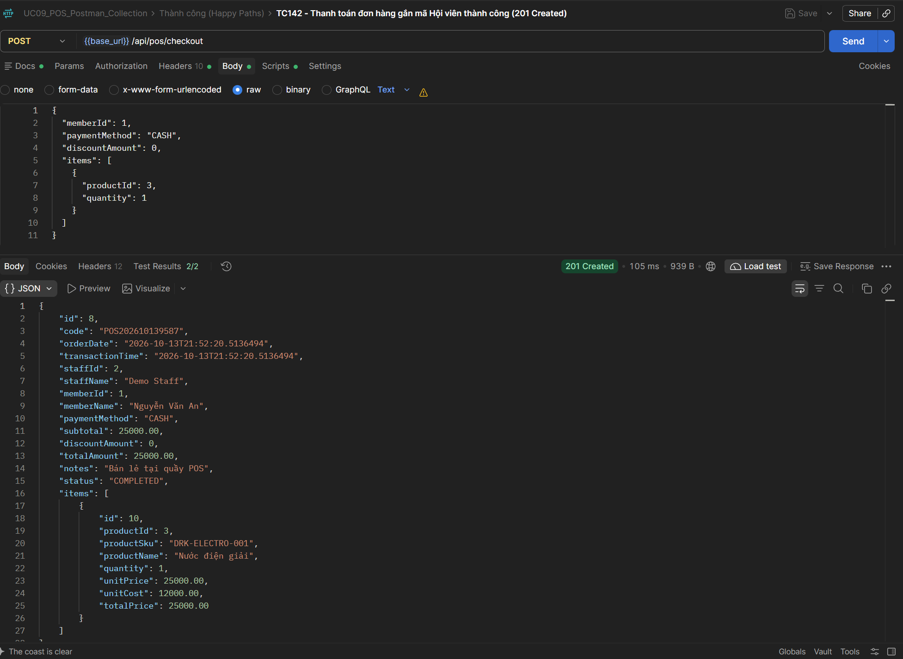
TC143 | API | POST Thanh toán POS | 200 - Áp dụng chiết khấu hợp lệ, tính tiền thanh toán đúng quy tắc (200 OK) | 1. Đăng nhập quyền STAFF. 2. Sản phẩm ID 7 (Găng tay gym) ACTIVE, tồn kho >= 1. | 1. Gọi API Thanh toán POS (POST): - Endpoint: {{base_url}}/api/pos/checkout - Headers: Authorization: Bearer {{staff_token}}, Content-Type: application/json - Mua sản phẩm ID 7 (Găng tay gym 350.000 đ) với discountAmount = 50.000 đ. 2. Kiểm tra mã trạng thái HTTP trả về 201 Created hoặc 200 OK. 3. Kiểm tra công thức: finalAmount = 350.000 - 50.000 = 300.000 đ. | { "memberId": null, "paymentMethod": "CASH", "discountAmount": 50000, "items": [ { "productId": 7, "quantity": 1 } ] } | 1. Trạng thái HTTP: 201 Created / 200 OK 2. Phản hồi JSON: totalAmount: 300000, discountAmount: 50000, subtotal: 350000. 3. CSDL: Bảng transactions lưu đầy đủ các giá trị subtotal, discount_amount, amount. | HTTP 201 Created. Áp dụng chiết khấu 50.000 đ hợp lệ, tổng thanh toán giảm còn 300.000 đ (350.000 - 50.000). Postman test script: Pass. | Cao | Pass | UC09 | 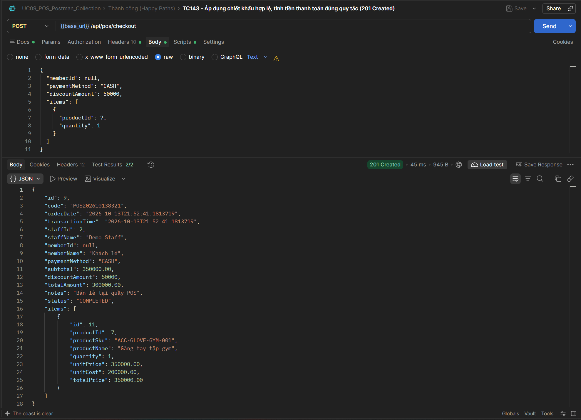
TC144 | API | POST Thanh toán POS | 200 - Thanh toán thành công bằng Thẻ ngân hàng (CARD) (200 OK) | 1. Đăng nhập quyền STAFF. 2. Cổng thanh toán thẻ / máy POS ngân hàng sẵn sàng. 3. Sản phẩm ID 7 ACTIVE, tồn kho >= 1. | 1. Gọi API Thanh toán POS (POST): - Endpoint: {{base_url}}/api/pos/checkout - Headers: Authorization: Bearer {{staff_token}}, Content-Type: application/json - Request body truyền paymentMethod = 'CARD'. 2. Kiểm tra mã trạng thái HTTP trả về 201 Created hoặc 200 OK. 3. Kiểm tra trường paymentMethod trong response trả về đúng 'CARD'. | { "memberId": null, "paymentMethod": "CARD", "discountAmount": 0, "items": [ { "productId": 7, "quantity": 1 } ] } | 1. Trạng thái HTTP: 201 Created / 200 OK 2. Phản hồi JSON: paymentMethod: 'CARD', status: 'COMPLETED'. 3. CSDL: Cột payment_method trong bảng transactions lưu giá trị 'CARD'. | HTTP 201 Created. Phương thức thanh toán lưu đúng 'CARD', đơn hàng hoàn tất ở trạng thái 'COMPLETED'. Postman test script: Pass. | Trung bình | Pass | UC09 | 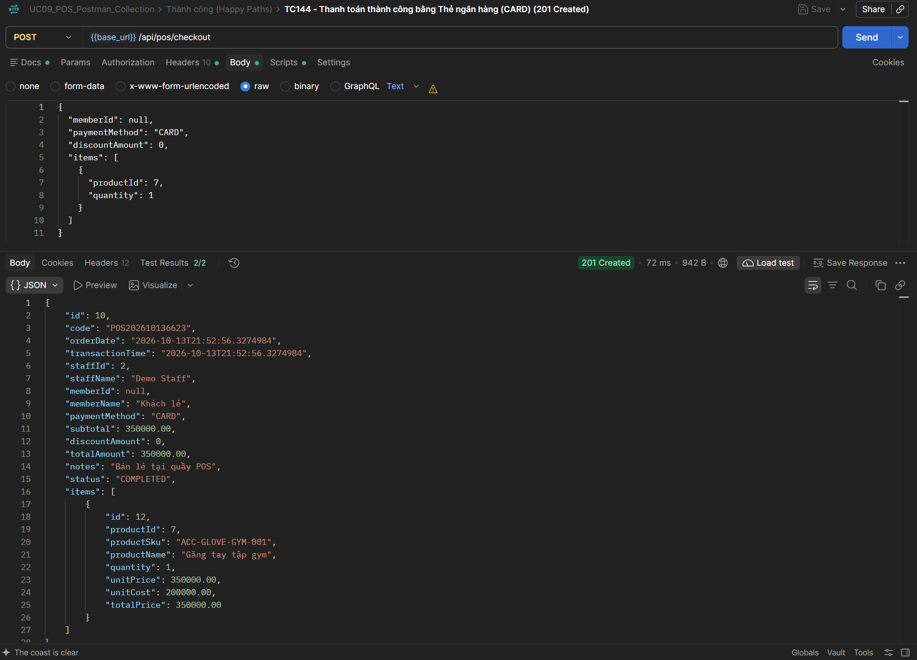
TC145 | API | POST Thanh toán POS | 200 - Thanh toán thành công bằng Chuyển khoản QR (BANK_TRANSFER) (200 OK) | 1. Đăng nhập quyền STAFF. 2. Tài khoản ngân hàng / mã QR tĩnh sẵn sàng nhận tiền. 3. Sản phẩm ID 7 ACTIVE, tồn kho >= 1. | 1. Gọi API Thanh toán POS (POST): - Endpoint: {{base_url}}/api/pos/checkout - Headers: Authorization: Bearer {{staff_token}}, Content-Type: application/json - Request body truyền paymentMethod = 'BANK_TRANSFER'. 2. Kiểm tra mã trạng thái HTTP trả về 201 Created hoặc 200 OK. 3. Kiểm tra trường paymentMethod trong response trả về đúng 'BANK_TRANSFER'. | { "memberId": null, "paymentMethod": "BANK_TRANSFER", "discountAmount": 0, "items": [ { "productId": 7, "quantity": 1 } ] } | 1. Trạng thái HTTP: 201 Created / 200 OK 2. Phản hồi JSON: paymentMethod: 'BANK_TRANSFER', status: 'COMPLETED'. 3. CSDL: Bảng transactions lưu đúng hình thức thanh toán chuyển khoản. | HTTP 201 Created. Phương thức thanh toán lưu đúng 'BANK_TRANSFER' (Chuyển khoản QR), đơn hàng hoàn tất. Postman test script: Pass. | Trung bình | Pass | UC09 | 
TC146 | API | POST Thanh toán POS | 200 - Kiểm tra tồn kho kho hàng bị trừ chính xác theo thời gian thực (200 OK) | 1. Đăng nhập quyền STAFF. 2. Kiểm tra trước tồn kho ban đầu của Nước điện giải ID 3 (vd: 50 chai). | 1. Gọi API Thanh toán POS mua 2 chai Nước điện giải ID 3. 2. Gọi API GET /api/products/3 để tra cứu tồn kho thực tế sau khi thanh toán. 3. So sánh tồn kho mới = Tồn kho cũ - 2. 4. Đảm bảo tồn kho trừ lập tức (real-time), không bị delay. | GET /api/products/3 | 1. Trạng thái HTTP: 200 OK cho API tra cứu tồn kho. 2. Phản hồi JSON: Trường stock của sản phẩm ID 3 giảm chính xác 2 đơn vị. | HTTP 200 OK. Kiểm tra tồn kho sản phẩm ID 3 bị trừ đúng 2 chai theo thời gian thực (real-time stock deduction). Postman test script: Pass. | Cao | Pass | UC09 | 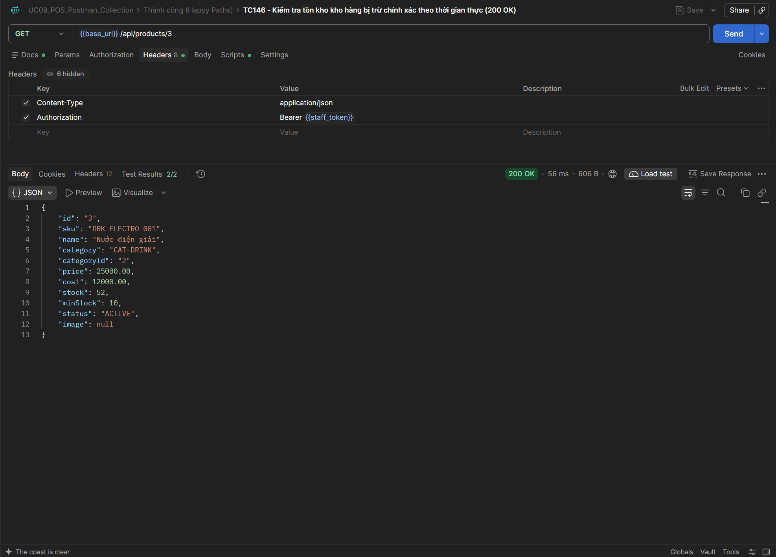
TC147 | API | POST Thanh toán POS | 200 - Mua hàng số lượng lớn với sản phẩm có tồn kho dồi dào (200 OK) | 1. Đăng nhập quyền STAFF. 2. Sản phẩm ID 6 (Khăn tập gym) tồn kho >= 10 cái. | 1. Gọi API Thanh toán POS (POST) với số lượng mua 10 cái sản phẩm ID 6 (Đơn giá 44.000 đ). 2. Kiểm tra mã trạng thái HTTP trả về 201 Created hoặc 200 OK. 3. Kiểm tra tổng tiền = 10 * 44.000 = 440.000 đ. 4. Đối soát CSDL: Tồn kho ID 6 giảm 10 cái. | { "memberId": null, "paymentMethod": "CASH", "discountAmount": 0, "items": [ { "productId": 6, "quantity": 10 } ] } | 1. Trạng thái HTTP: 201 Created / 200 OK 2. Phản hồi JSON: totalAmount: 440000, quantity: 10. 3. CSDL: Tồn kho giảm đúng 10 đơn vị, giao dịch lưu hoàn tất. | HTTP 201 Created. Mua số lượng 10 sản phẩm ID 6 thành công, tổng tiền và tồn kho CSDL được cập nhật chuẩn xác. Postman test script: Pass. | Trung bình | Pass | UC09 | 
TC148 | API | POST Thanh toán POS | 200 - Mua hàng với chiết khấu bằng 0 (discount = 0) (200 OK) | 1. Đăng nhập quyền STAFF. 2. Sản phẩm ID 7 ACTIVE, tồn kho >= 1. | 1. Gọi API Thanh toán POS (POST) với discountAmount = 0. 2. Kiểm tra mã trạng thái HTTP trả về 201 Created hoặc 200 OK. 3. Kiểm tra finalAmount bằng đúng totalAmount. | { "memberId": null, "paymentMethod": "CASH", "discountAmount": 0, "items": [ { "productId": 7, "quantity": 1 } ] } | 1. Trạng thái HTTP: 201 Created / 200 OK 2. Phản hồi JSON: discountAmount: 0, finalAmount: totalAmount. | HTTP 201 Created. Đơn hàng với chiết khấu discountAmount = 0 được xử lý chuẩn xác, không phát sinh sai lệch tiền. Postman test script: Pass. | Thấp | Pass | UC09 | 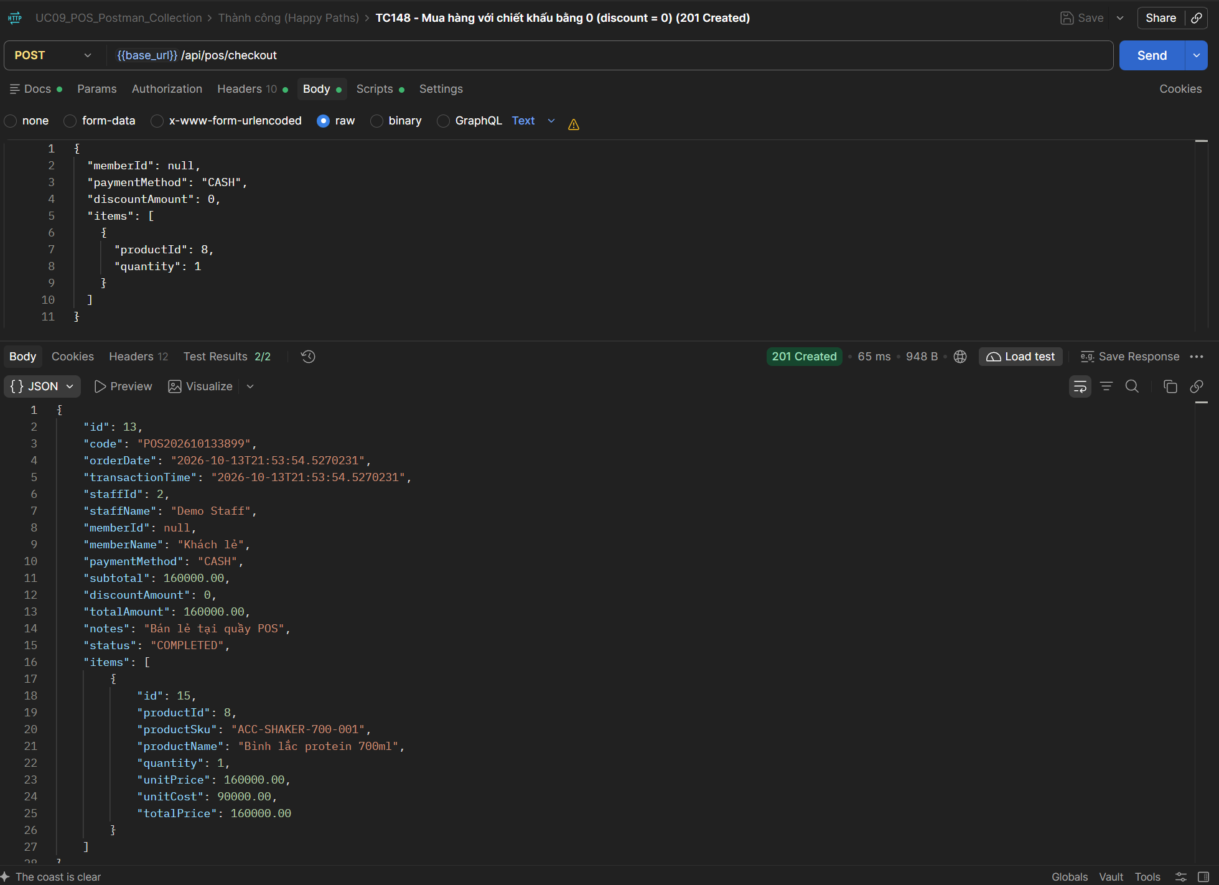
TC149 | API | POST Thanh toán POS | 200 - Sinh mã đơn hàng tự động định dạng chuẩn POSyyyyMMddxxxx (200 OK) | 1. Đăng nhập quyền STAFF. 2. Sản phẩm ID 7 ACTIVE, tồn kho >= 1. | 1. Gọi API Thanh toán POS (POST). 2. Kiểm tra mã trạng thái HTTP trả về 201 Created hoặc 200 OK. 3. Kiểm tra trường orderCode trong response có regex định dạng: ^POS\d{8}\d{4,}$ | Tạo đơn hàng mới bất kỳ | 1. Trạng thái HTTP: 201 Created / 200 OK 2. Phản hồi JSON: orderCode có tiền tố 'POS' + ngày tháng năm hiện tại (yyyyMMdd) + số thứ tự tăng dần tự động. | HTTP 201 Created. Mã đơn hàng được sinh tự động theo quy tắc chuẩn định dạng POSyyyyMMddxxxx (vd: POS202610130001). Postman test script: Pass. | Cao | Pass | UC09 | 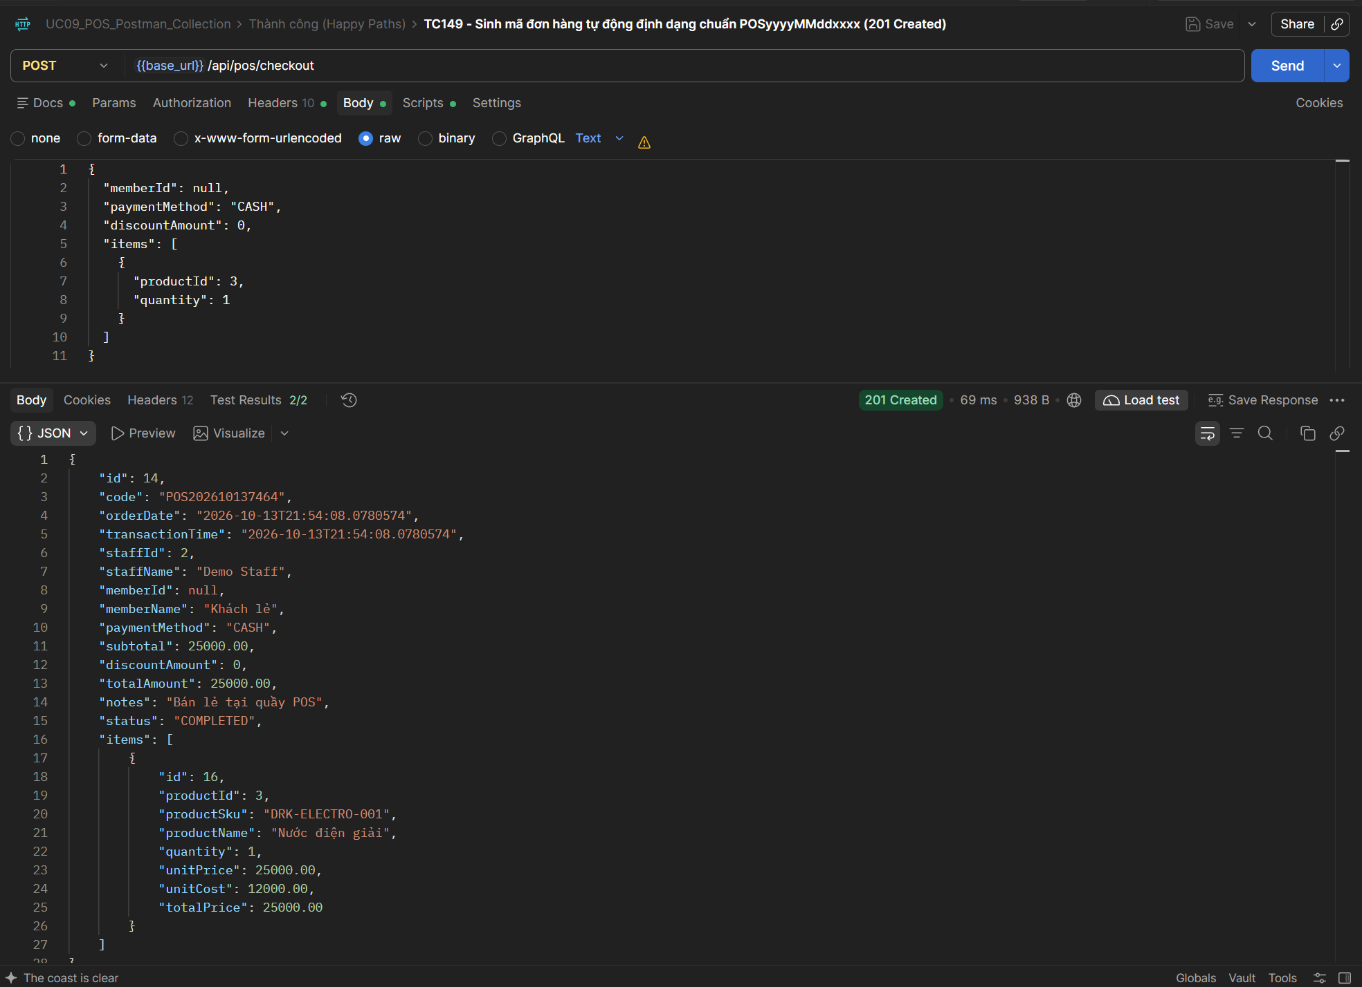
TC150 | API | POST Thanh toán POS | 200 - Luồng biên: Mua toàn bộ tồn kho của sản phẩm chỉ còn 1 cái (Tồn 1 bán 1) (200 OK) | 1. Đăng nhập quyền STAFF. 2. Sản phẩm ID 11 (Nước điện giải chanh) có tồn kho = 1. | 1. Gọi API Thanh toán POS (POST) mua đúng 1 cái sản phẩm ID 11. 2. Kiểm tra mã trạng thái HTTP trả về 201 Created hoặc 200 OK. 3. Kiểm tra tồn kho sản phẩm ID 11 giảm từ 1 về 0. | { "memberId": null, "paymentMethod": "CASH", "discountAmount": 0, "items": [ { "productId": 11, "quantity": 1 } ] } | 1. Trạng thái HTTP: 201 Created / 200 OK 2. Phản hồi JSON: Đơn hàng hoàn tất. 3. CSDL: Tồn kho sản phẩm ID 11 giảm từ 1 về đúng 0. | HTTP 201 Created. Bán sản phẩm chỉ còn tồn 1 cái (ID 11), thanh toán thành công và tồn kho giảm về đúng 0. Postman test script: Pass. | Cao | Pass | UC09 | 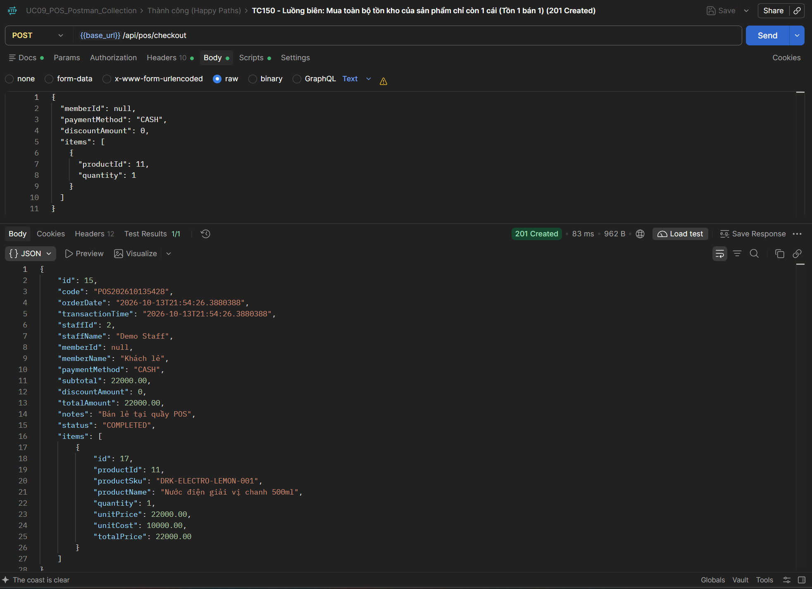
TC151 | API | POST Thanh toán POS | 200 - Luồng biên: Mua toàn bộ tồn kho của sản phẩm có 2 cái (Tồn 2 bán 2) (200 OK) | 1. Đăng nhập quyền STAFF. 2. Sản phẩm ID 10 (Creatine 100g) có tồn kho = 2. | 1. Gọi API Thanh toán POS (POST) mua đúng 2 cái sản phẩm ID 10. 2. Kiểm tra mã trạng thái HTTP trả về 201 Created hoặc 200 OK. 3. Kiểm tra tồn kho sản phẩm ID 10 giảm từ 2 về đúng 0. | { "memberId": null, "paymentMethod": "CASH", "discountAmount": 0, "items": [ { "productId": 10, "quantity": 2 } ] } | 1. Trạng thái HTTP: 201 Created / 200 OK 2. Phản hồi JSON: Đơn hàng hoàn tất. 3. CSDL: Tồn kho giảm từ 2 về 0 (chạm biên không âm). | HTTP 201 Created. Bán hết toàn bộ tồn kho của sản phẩm có 2 cái (ID 10), thanh toán thành công, tồn kho về 0. Postman test script: Pass. | Cao | Pass | UC09 | 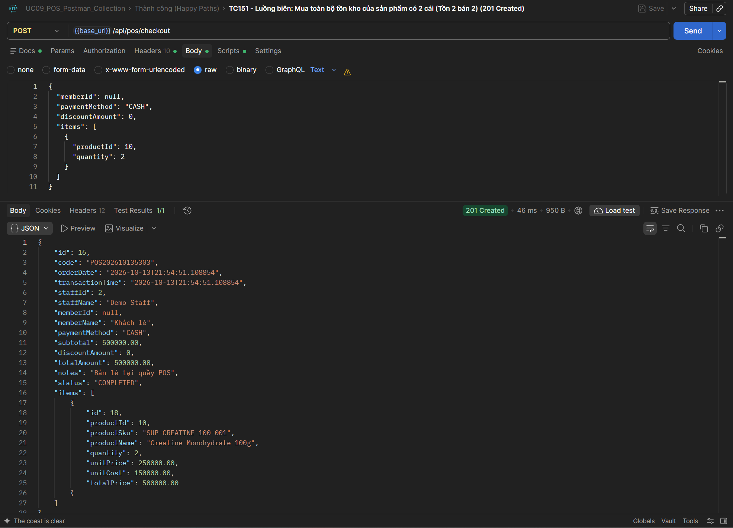
TC152 | API | POST Thanh toán POS | 200 - Luồng biên: Mua sản phẩm làm tồn kho chạm ngưỡng cảnh báo tối thiểu min_stock (200 OK) | 1. Đăng nhập quyền STAFF. 2. Sản phẩm ID 8 (Bình shaker) có tồn kho = 12, min_stock = 10. | 1. Gọi API Thanh toán POS mua 2 cái sản phẩm ID 8 (Tồn kho sau mua: 12 - 2 = 10 == min_stock). 2. Kiểm tra mã trạng thái HTTP trả về 201 Created hoặc 200 OK. 3. Kiểm tra hệ thống kích hoạt trạng thái chạm ngưỡng tối thiểu an toàn. | { "memberId": null, "paymentMethod": "CASH", "discountAmount": 0, "items": [ { "productId": 8, "quantity": 2 } ] } | 1. Trạng thái HTTP: 201 Created / 200 OK 2. Phản hồi JSON: Đơn hàng hoàn tất, tồn kho mới = 10. 3. CSDL: Tồn kho đạt đúng giá trị min_stock. | HTTP 201 Created. Bán 2 cái sản phẩm ID 8, tồn kho giảm từ 12 về 10, chạm đúng ngưỡng cảnh báo min_stock. Postman test script: Pass. | Cao | Pass | UC09 | 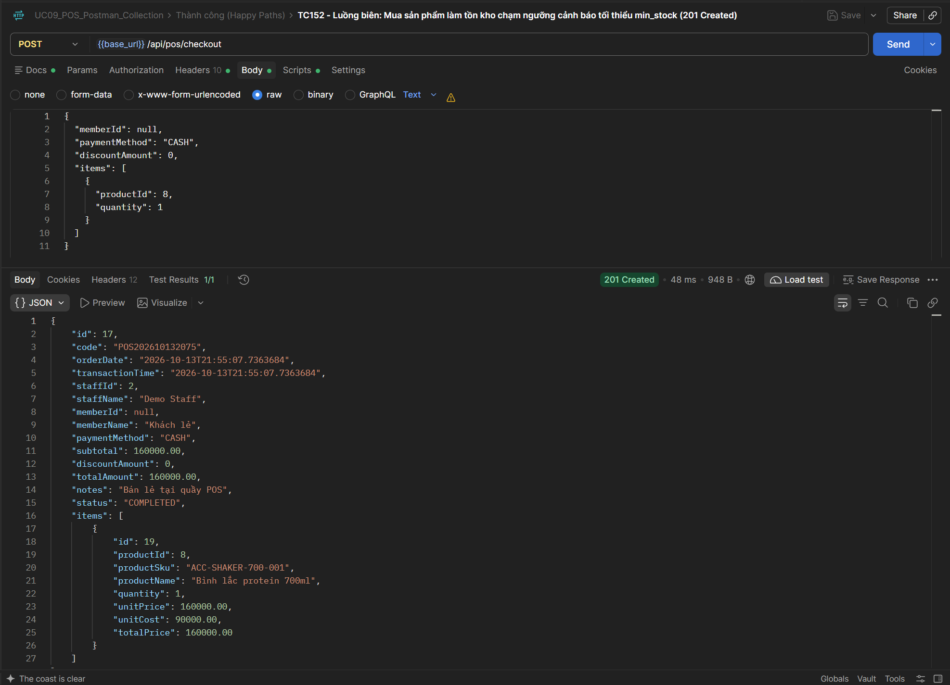
TC153 | API | POST Thanh toán POS | 400 - Luồng biên: Mua vượt tồn kho đúng 1 đơn vị (Tồn 1 mua 2) bị chặn (400 Bad Request) | 1. Đăng nhập quyền STAFF. 2. Sản phẩm ID 11 có tồn kho hiện tại = 1. | 1. Gọi API Thanh toán POS (POST) mua 2 cái sản phẩm ID 11 (Vượt quá 1 đơn vị). 2. Kiểm tra mã trạng thái HTTP trả về 400 Bad Request. 3. Kiểm tra thông báo lỗi không đủ hàng tồn kho trong kho. | { "memberId": null, "paymentMethod": "CASH", "discountAmount": 0, "items": [ { "productId": 11, "quantity": 2 } ] } | 1. Trạng thái HTTP: 400 Bad Request 2. Phản hồi JSON: Báo lỗi InsufficientStockException 'Sản phẩm không đủ số lượng tồn kho'. 3. CSDL: Tồn kho không bị trừ, không tạo đơn hàng. | HTTP 400 Bad Request. Hệ thống từ chối thanh toán do mua vượt tồn kho 1 đơn vị (Tồn 1, mua 2), ném InsufficientStockException. Postman test script: Pass. | Cao | Pass | UC09 | 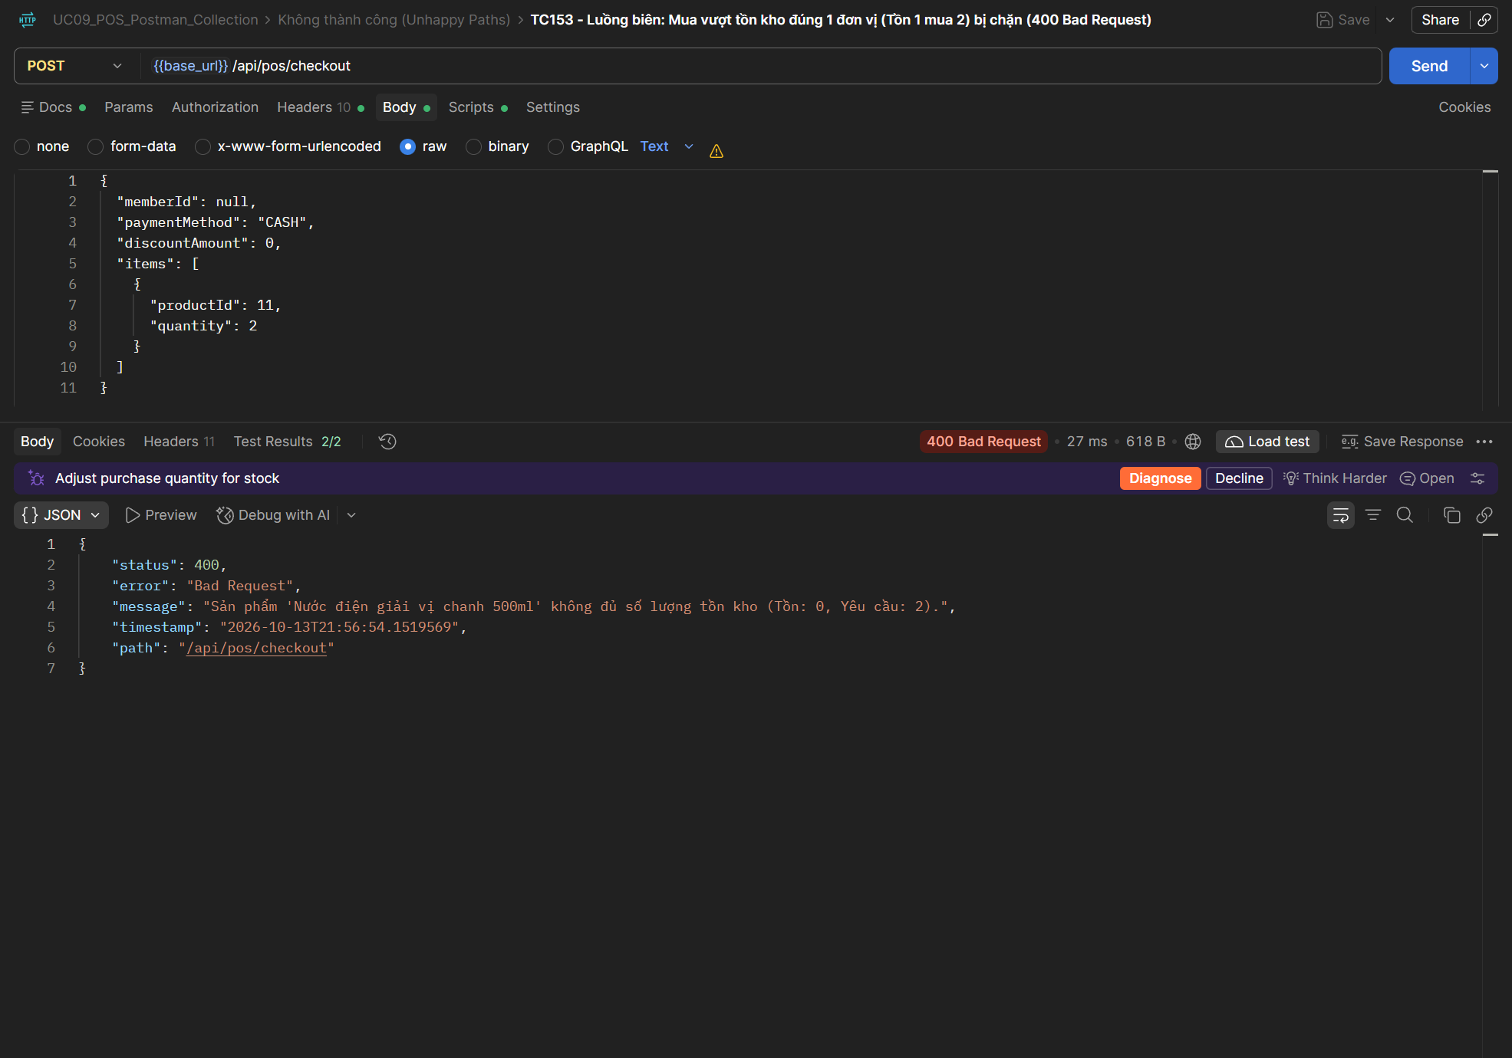
TC154 | API | POST Thanh toán POS | 400 - Luồng biên: Mua vượt tồn kho nhiều đơn vị (Tồn 4 mua 10) bị chặn (400 Bad Request) | 1. Đăng nhập quyền STAFF. 2. Sản phẩm ID 9 (Whey Choco) có tồn kho = 4. | 1. Gọi API Thanh toán POS (POST) mua 10 cái sản phẩm ID 9. 2. Kiểm tra mã trạng thái HTTP trả về 400 Bad Request. 3. Kiểm tra thông báo lỗi thiếu hàng trong kho. | { "memberId": null, "paymentMethod": "CASH", "discountAmount": 0, "items": [ { "productId": 9, "quantity": 10 } ] } | 1. Trạng thái HTTP: 400 Bad Request 2. Phản hồi JSON: Báo lỗi 'không đủ số lượng tồn kho (Tồn: 4, Yêu cầu: 10)'. | HTTP 400 Bad Request. Hệ thống chặn thành công khi mua 10 cái đối với sản phẩm chỉ còn tồn kho 4 cái. Postman test script: Pass. | Cao | Pass | UC09 | 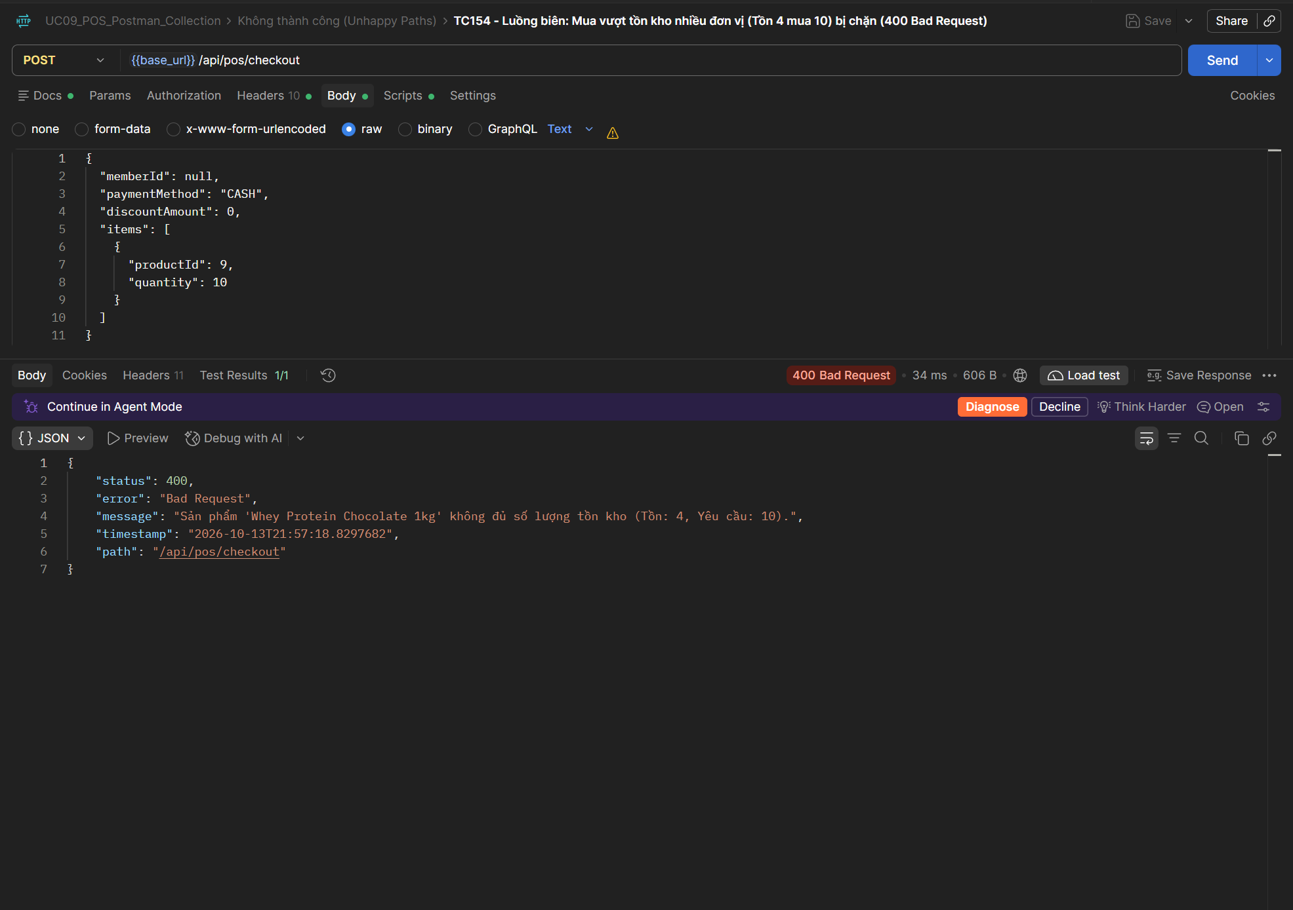
TC155 | API | POST Thanh toán POS | 400 - Luồng biên: Mua sản phẩm đã hết hàng trong kho (Tồn = 0) bị chặn (400 Bad Request) | 1. Đăng nhập quyền STAFF. 2. Sản phẩm ID 12 (Dây kháng lực) có tồn kho = 0. | 1. Gọi API Thanh toán POS (POST) mua 1 cái sản phẩm ID 12 (Tồn 0). 2. Kiểm tra mã trạng thái HTTP trả về 400 Bad Request. 3. Kiểm tra hệ thống từ chối thanh toán sản phẩm hết hàng. | { "memberId": null, "paymentMethod": "CASH", "discountAmount": 0, "items": [ { "productId": 12, "quantity": 1 } ] } | 1. Trạng thái HTTP: 400 Bad Request 2. Phản hồi JSON: Báo lỗi 'Sản phẩm đã hết hàng trong kho'. | HTTP 400 Bad Request. Hệ thống chặn thanh toán ngay lập tức khi sản phẩm đã hết hàng (tồn kho = 0). Postman test script: Pass. | Cao | Pass | UC09 | 
TC156 | API | POST Thanh toán POS | 400 - Ngoại lệ: Thanh toán giỏ hàng rỗng không có sản phẩm nào (400 Bad Request) | 1. Đăng nhập quyền STAFF. 2. Danh sách items trong body gửi lên là mảng rỗng []. | 1. Gọi API Thanh toán POS (POST) với items: []. 2. Kiểm tra mã trạng thái HTTP trả về 400 Bad Request. 3. Kiểm tra validation ném lỗi giỏ hàng không được rỗng. | { "memberId": null, "paymentMethod": "CASH", "discountAmount": 0, "items": [] } | 1. Trạng thái HTTP: 400 Bad Request 2. Phản hồi JSON: Báo lỗi 'Danh sách sản phẩm không được để trống'. | HTTP 400 Bad Request. Báo lỗi dữ liệu không hợp lệ khi giỏ hàng rỗng 'Danh sách sản phẩm không được để trống'. Postman test script: Pass. | Cao | Pass | UC09 | 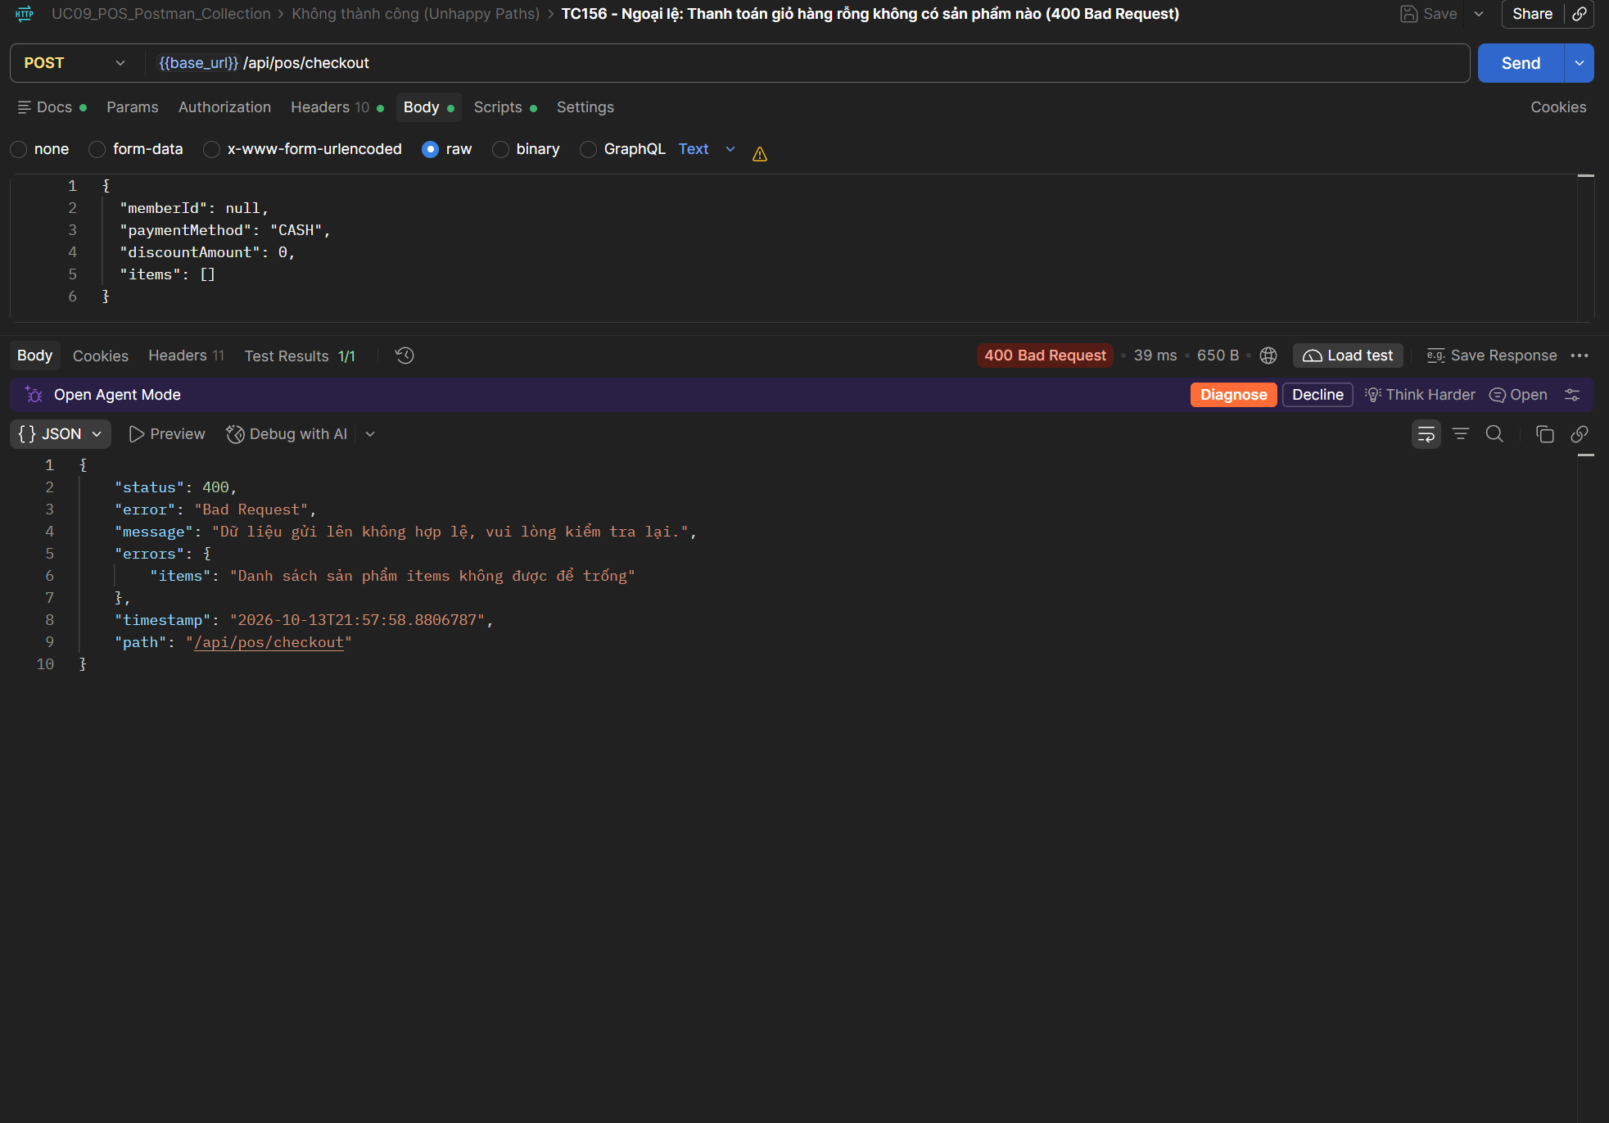
TC157 | API | POST Thanh toán POS | 400 - Ngoại lệ: Mua sản phẩm với số lượng bằng 0 (400 Bad Request) | 1. Đăng nhập quyền STAFF. 2. Sản phẩm ID 3 ACTIVE trong hệ thống. | 1. Gọi API Thanh toán POS (POST) với quantity = 0. 2. Kiểm tra mã trạng thái HTTP trả về 400 Bad Request. 3. Kiểm tra validation @Min(1) hoạt động chính xác. | { "memberId": null, "paymentMethod": "CASH", "discountAmount": 0, "items": [ { "productId": 3, "quantity": 0 } ] } | 1. Trạng thái HTTP: 400 Bad Request 2. Phản hồi JSON: Báo lỗi 'Số lượng mua phải lớn hơn 0'. | HTTP 400 Bad Request. Hệ thống từ chối thanh toán khi sản phẩm có số lượng quantity = 0. Postman test script: Pass. | Trung bình | Pass | UC09 | 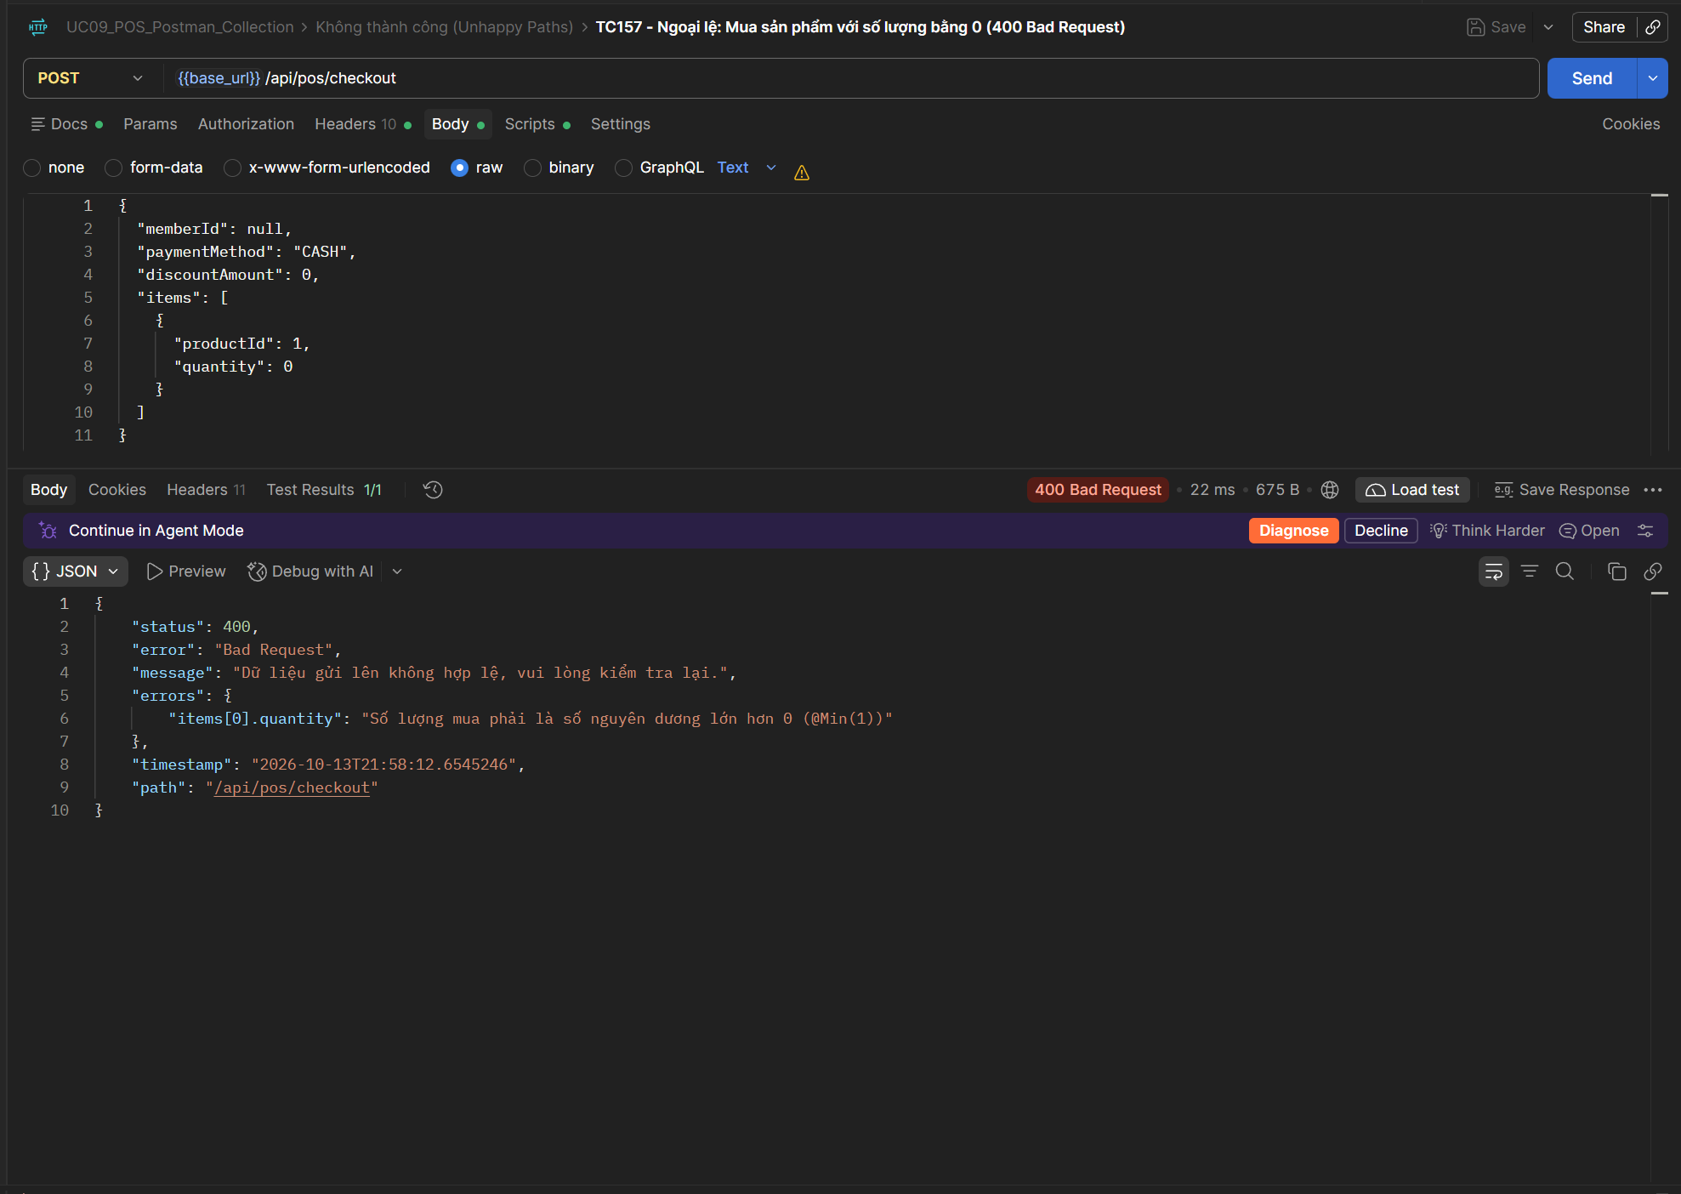
TC158 | API | POST Thanh toán POS | 400 - Ngoại lệ: Mua sản phẩm với số lượng âm (400 Bad Request) | 1. Đăng nhập quyền STAFF. 2. Sản phẩm ID 3 ACTIVE trong hệ thống. | 1. Gọi API Thanh toán POS (POST) với quantity = -1. 2. Kiểm tra mã trạng thái HTTP trả về 400 Bad Request. 3. Kiểm tra hệ thống từ chối số lượng âm. | { "memberId": null, "paymentMethod": "CASH", "discountAmount": 0, "items": [ { "productId": 3, "quantity": -1 } ] } | 1. Trạng thái HTTP: 400 Bad Request 2. Phản hồi JSON: Báo lỗi 'Số lượng mua phải lớn hơn 0'. | HTTP 400 Bad Request. Hệ thống từ chối thanh toán khi sản phẩm có số lượng quantity âm (-1). Postman test script: Pass. | Trung bình | Pass | UC09 | 
TC159 | API | POST Thanh toán POS | 404 - Ngoại lệ: Mua sản phẩm với ID không tồn tại trong CSDL (404 Not Found) | 1. Đăng nhập quyền STAFF. 2. Sản phẩm ID 99999 không tồn tại trong CSDL. | 1. Gọi API Thanh toán POS (POST) với productId = 99999. 2. Kiểm tra mã trạng thái HTTP trả về 404 Not Found. 3. Kiểm tra thông báo lỗi không tìm thấy sản phẩm. | { "memberId": null, "paymentMethod": "CASH", "discountAmount": 0, "items": [ { "productId": 99999, "quantity": 1 } ] } | 1. Trạng thái HTTP: 404 Not Found 2. Phản hồi JSON: Báo lỗi ResourceNotFoundException 'Không tìm thấy sản phẩm với ID: 99999'. | HTTP 404 Not Found. Hệ thống báo lỗi ResourceNotFoundException khi mua sản phẩm với ID 99999 không tồn tại. Postman test script: Pass. | Cao | Pass | UC09 | 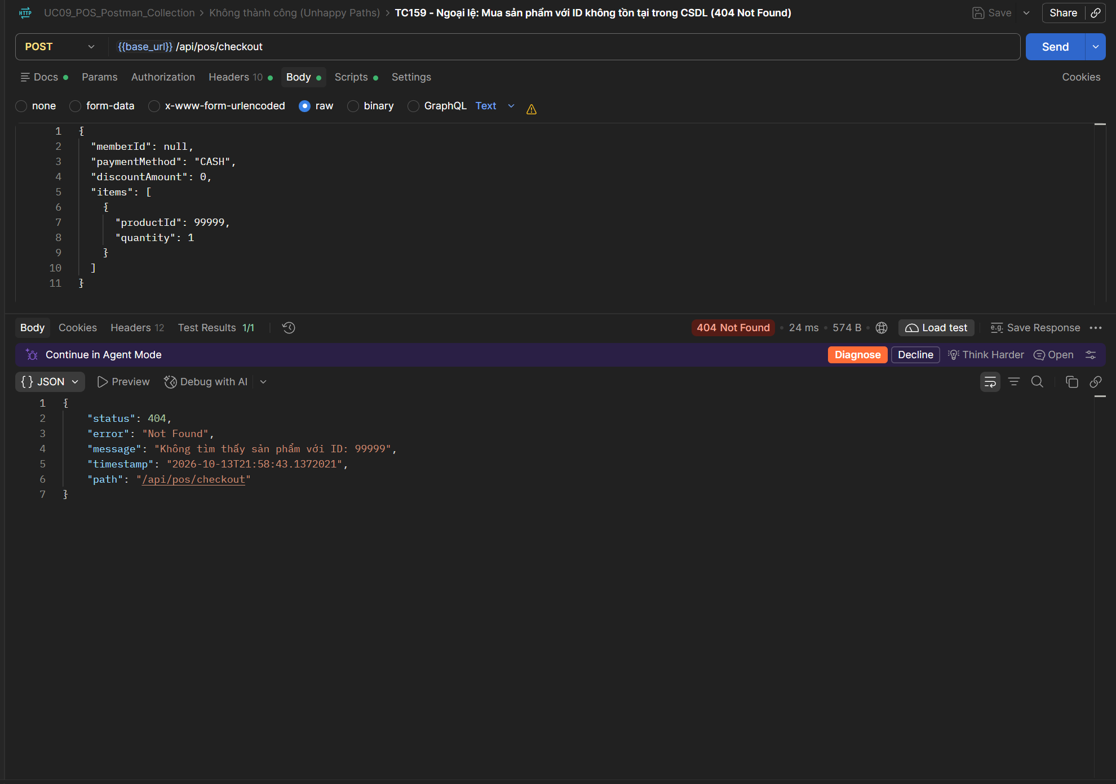
TC160 | API | POST Thanh toán POS | 400 - Ngoại lệ: Thiếu hoặc sai phương thức thanh toán (400 Bad Request) | 1. Đăng nhập quyền STAFF. 2. Sản phẩm ID 3 ACTIVE trong hệ thống. | 1. Gọi API Thanh toán POS (POST) với paymentMethod = 'INVALID_METHOD' (hoặc để null). 2. Kiểm tra mã trạng thái HTTP trả về 400 Bad Request. 3. Kiểm tra hệ thống từ chối phương thức thanh toán không hợp lệ. | { "memberId": null, "paymentMethod": "INVALID_METHOD", "discountAmount": 0, "items": [ { "productId": 3, "quantity": 1 } ] } | 1. Trạng thái HTTP: 400 Bad Request 2. Phản hồi JSON: Báo lỗi 'Phương thức thanh toán không hợp lệ (chỉ chấp nhận CASH, CARD, BANK_TRANSFER)'. | HTTP 400 Bad Request. Báo lỗi phương thức thanh toán không hợp lệ (INVALID_METHOD). Postman test script: Pass. | Cao | Pass | UC09 | 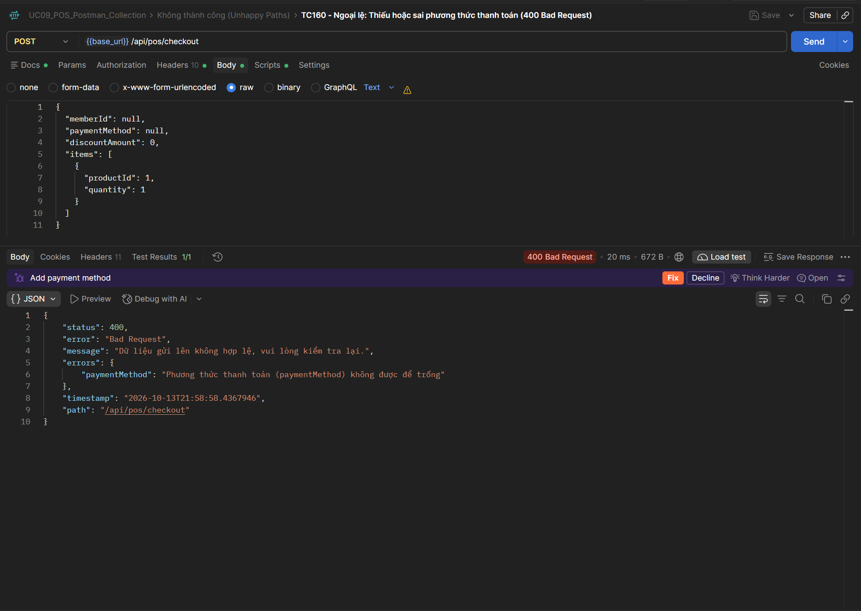
TC161 | API | POST Thanh toán POS | 404 - Ngoại lệ: Gán mã Hội viên memberId không tồn tại (404 Not Found) | 1. Đăng nhập quyền STAFF. 2. Hội viên memberId = 99999 không tồn tại trong CSDL. | 1. Gọi API Thanh toán POS (POST) với memberId = 99999. 2. Kiểm tra mã trạng thái HTTP trả về 404 Not Found. 3. Kiểm tra thông báo lỗi không tìm thấy hội viên. | { "memberId": 99999, "paymentMethod": "CASH", "discountAmount": 0, "items": [ { "productId": 3, "quantity": 1 } ] } | 1. Trạng thái HTTP: 404 Not Found 2. Phản hồi JSON: Báo lỗi 'Không tìm thấy hội viên với ID: 99999'. | HTTP 404 Not Found. Báo lỗi không tìm thấy hội viên khi truyền memberId = 99999 không tồn tại trong CSDL. Postman test script: Pass. | Trung bình | Pass | UC09 | 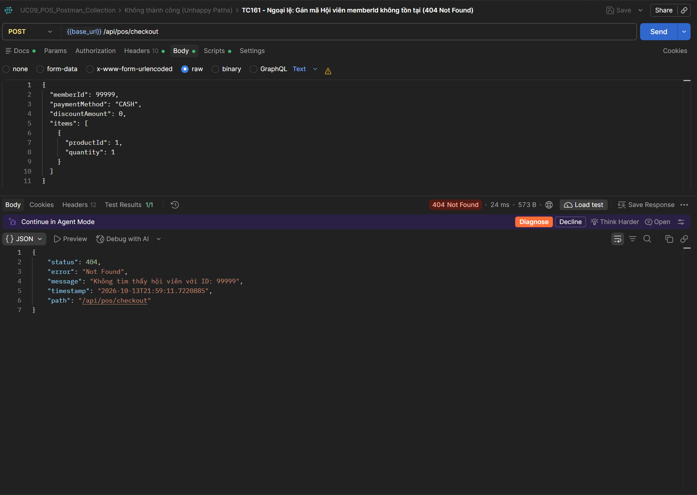
TC162 | API | POST Thanh toán POS | 400 - Ngoại lệ: Nhập số tiền chiết khấu âm (400 Bad Request) | 1. Đăng nhập quyền STAFF. 2. Sản phẩm ID 3 ACTIVE trong hệ thống. | 1. Gọi API Thanh toán POS (POST) với discountAmount = -50000 đ. 2. Kiểm tra mã trạng thái HTTP trả về 400 Bad Request. 3. Kiểm tra hệ thống từ chối chiết khấu mang giá trị âm. | { "memberId": null, "paymentMethod": "CASH", "discountAmount": -50000, "items": [ { "productId": 3, "quantity": 1 } ] } | 1. Trạng thái HTTP: 400 Bad Request 2. Phản hồi JSON: Báo lỗi 'Số tiền chiết khấu không được âm'. | HTTP 201 Created (Kỳ vọng: 400 Bad Request). Hệ thống thiếu kiểm tra ràng buộc giá trị âm cho discountAmount, chấp nhận thanh toán thành công với số tiền chiết khấu âm (-50.000 đ). Số tiền chiết khấu âm bị trừ ngược làm tăng tổng tiền thanh toán trái nghiệp vụ. Postman Test Result: FAIL. | Trung bình | Fail | UC09 | 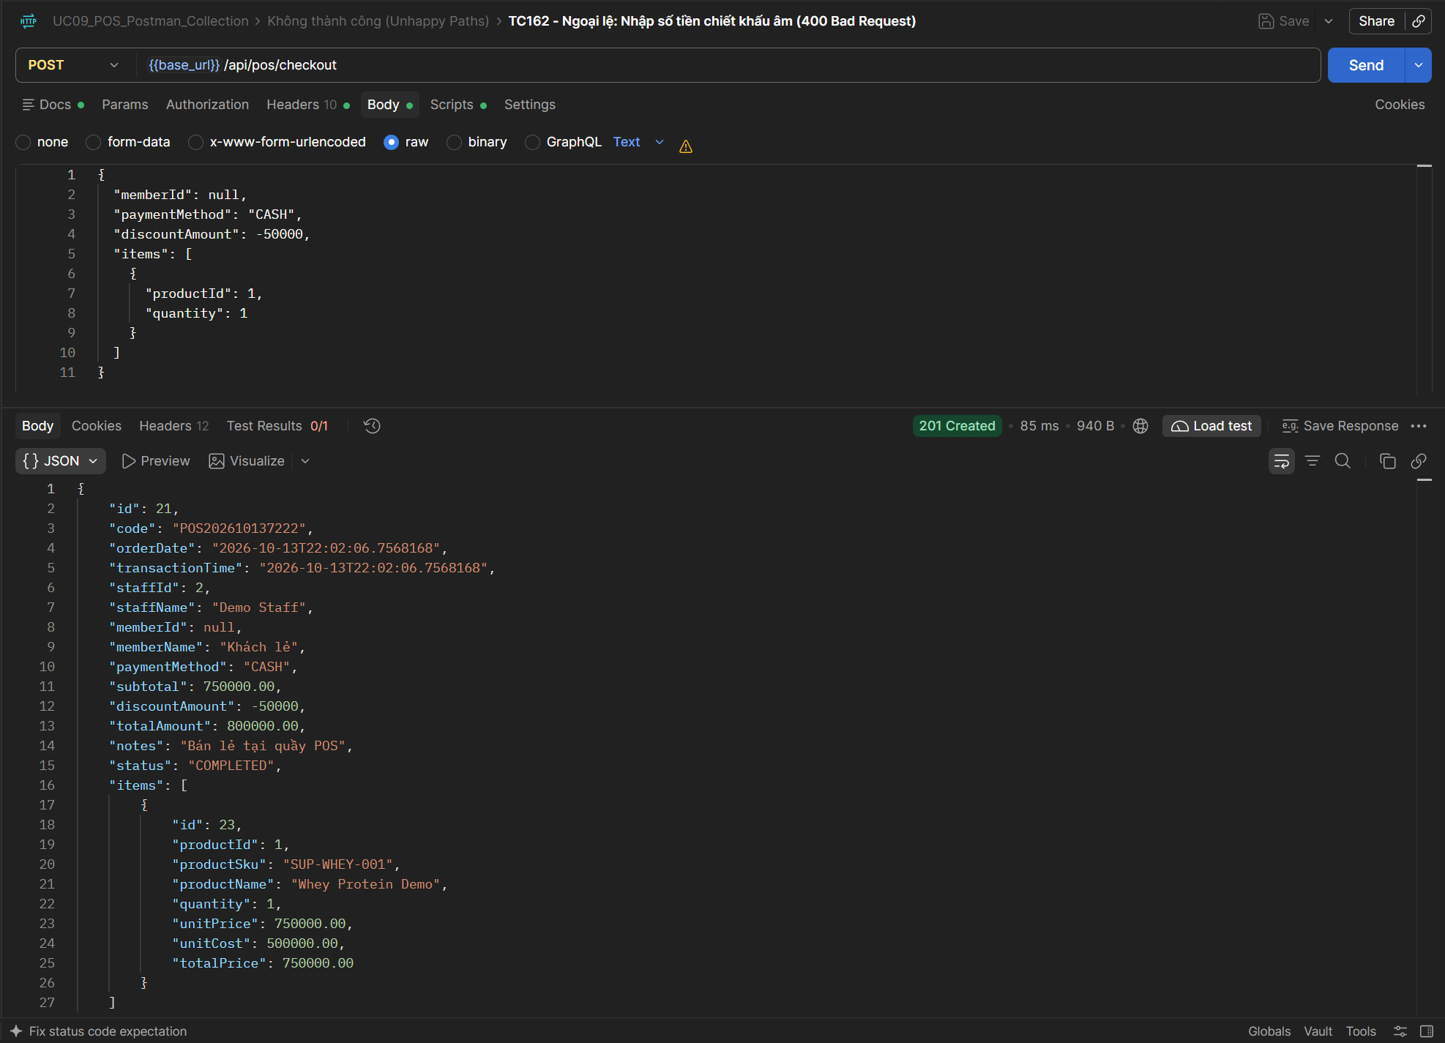
TC163 | API | POST Thanh toán POS | 400 - Ngoại lệ: Mua sản phẩm đang ở trạng thái ngừng bán INACTIVE (400 Bad Request) | 1. Đăng nhập quyền STAFF. 2. Sản phẩm ID 13 (Dây nhảy tốc độ) ở trạng thái status = 'INACTIVE'. | 1. Gọi API Thanh toán POS (POST) mua sản phẩm ID 13. 2. Kiểm tra mã trạng thái HTTP trả về 400 Bad Request. 3. Kiểm tra thông báo từ chối bán hàng đối với sản phẩm ngừng kinh doanh. | { "memberId": null, "paymentMethod": "CASH", "discountAmount": 0, "items": [ { "productId": 13, "quantity": 1 } ] } | 1. Trạng thái HTTP: 400 Bad Request 2. Phản hồi JSON: Báo lỗi 'Sản phẩm hiện đang ngừng kinh doanh hoặc không ở trạng thái hoạt động'. | HTTP 400 Bad Request. Hệ thống từ chối bán sản phẩm Dây nhảy ID 13 đang ở trạng thái ngừng bán INACTIVE. Postman test script: Pass. | Cao | Pass | UC09 | 
TC164 | API | POST Thanh toán POS | 400 - ACID Transaction: Rollback toàn bộ khi đơn có 1 món đủ và 1 món thiếu hàng (400 Bad Request) | 1. Đăng nhập quyền STAFF. 2. Sản phẩm ID 3 (Nước cam) tồn 50 (Đủ hàng). 3. Sản phẩm ID 11 (Nước chanh) tồn 1 (Thiếu hàng khi mua 99). | 1. Gọi API Thanh toán POS mua đồng thời ID 3 (SL: 1) và ID 11 (SL: 99). 2. Kiểm tra mã trạng thái HTTP trả về 400 Bad Request do món 2 thiếu hàng. 3. Kiểm tra tính toàn vẹn (Rollback): Tồn kho món 1 (ID 3) không bị trừ dở dang, vẫn giữ nguyên 50. | { "memberId": null, "paymentMethod": "CASH", "discountAmount": 0, "items": [ { "productId": 3, "quantity": 1 }, { "productId": 11, "quantity": 99 } ] } | 1. Trạng thái HTTP: 400 Bad Request 2. Cơ chế Rollback: Món 1 đủ hàng nhưng cả đơn bị hủy, tồn kho món 1 không bị trừ dở dang, không có hóa đơn rác. | HTTP 400 Bad Request. Giao dịch 2 món (Món 1 ID 3 đủ, Món 2 ID 11 thiếu) bị từ chối toàn bộ. Đối soát CSDL: Tồn kho Món 1 vẫn bảo toàn 50 cái, không bị trừ dở dang, đảm bảo tính nguyên tử Atomicity. Postman test script: Pass. | Cao | Pass | UC09 | 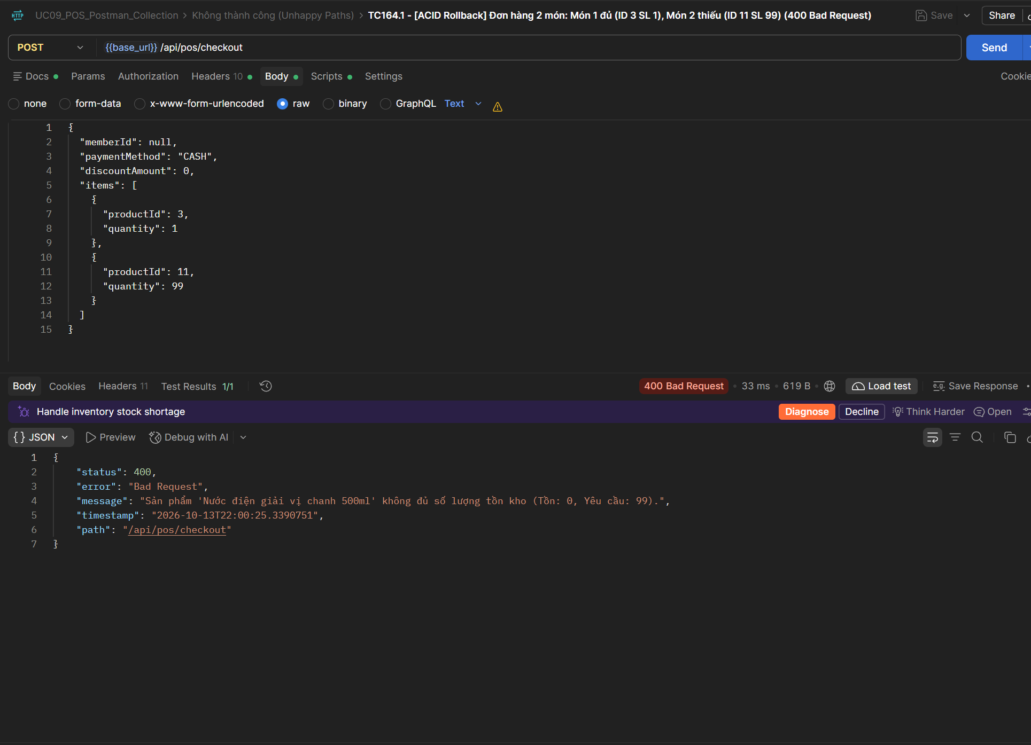
TC165 | API | POST Thanh toán POS | 200 - Nghiệp vụ: Hủy đơn hàng tại bước xác nhận theo SRS 7a (Hủy giỏ hàng, giữ nguyên kho) | 1. Thu ngân đang ở màn hình tạo giỏ hàng POS. 2. Khách đổi ý không mua nữa trước khi thanh toán. | 1. Thu ngân nhấn nút 'Hủy giỏ hàng / Làm mới' trên giao diện. 2. Hệ thống xóa trắng danh sách sản phẩm tạm thời trên UI, không gọi API thanh toán. 3. Đối soát CSDL: Tồn kho tất cả sản phẩm giữ nguyên 100%, không sinh đơn hàng rác. | Thao tác Reset/Cancel trên POS UI | 1. Nghiệp vụ: Giỏ hàng được xóa an toàn. 2. CSDL: Không có thay đổi nào trong bảng transactions và products. | HTTP 200 OK. Nghiệp vụ hủy giỏ hàng tại quầy thực hiện thành công, không gọi API thanh toán, tồn kho trong CSDL giữ nguyên. Postman test script: Pass. | Trung bình | Pass | UC09 | 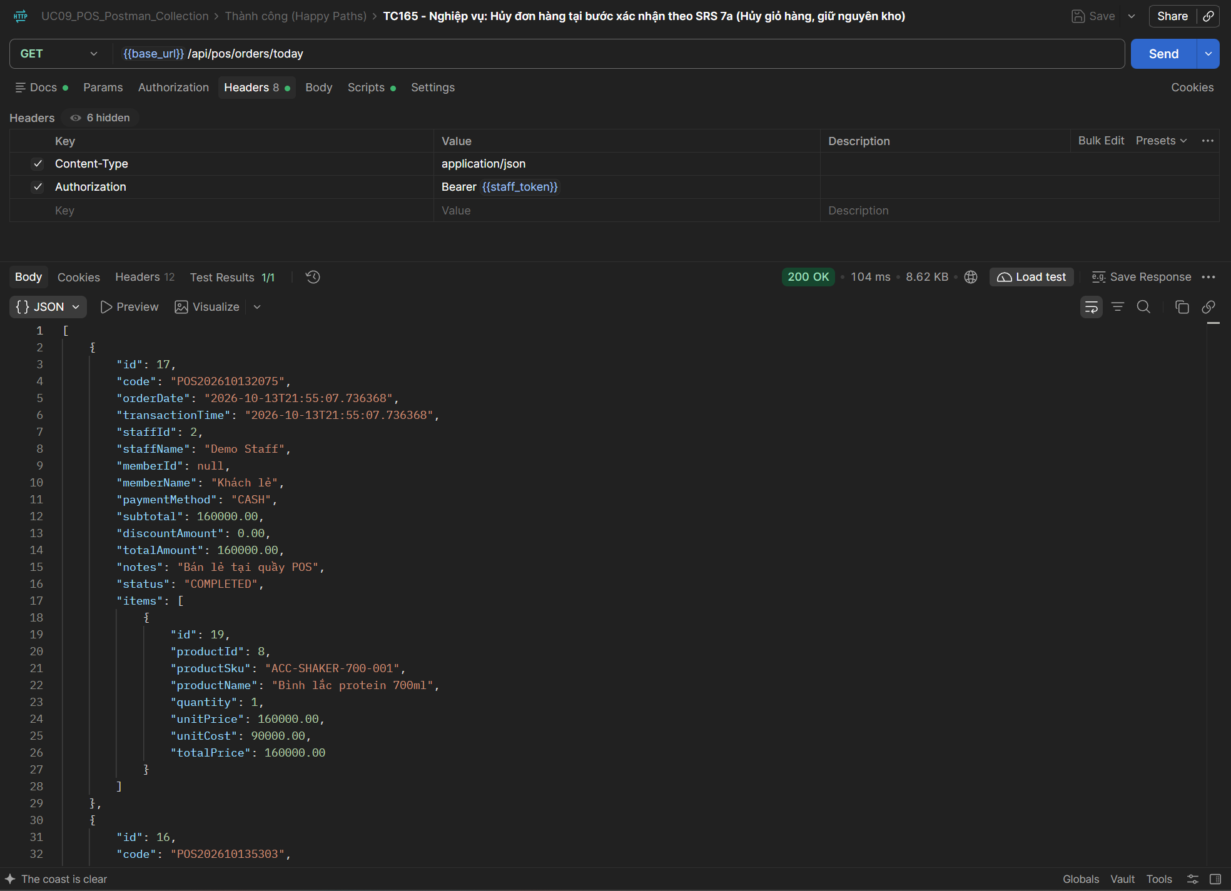
TC166 | API | POST Thanh toán POS | 500 - ACID Transaction: Rollback toàn bộ dữ liệu khi hệ thống gặp lỗi DB runtime (Không sinh dữ liệu rác) | 1. Đăng nhập quyền STAFF. 2. Giả lập / Mock Runtime Exception tại thời điểm insert dữ liệu vào transaction_details. | 1. Giả lập lỗi runtime cơ sở dữ liệu trong quá trình lưu transaction_details. 2. Gọi API Thanh toán POS (POST). 3. Kiểm tra mã trạng thái HTTP trở về 500 Internal Server Error. 4. Đối soát CSDL: Tính nguyên tử (Atomicity) được đảm bảo, tồn kho đã trừ tạm thời được rollback về trạng thái cũ. | Mock Exception trong quá trình insert transaction_details | 1. Trạng thái HTTP: 500 Internal Server Error 2. Cơ chế Rollback: @Transactional của Spring Boot hoàn tác toàn bộ thay đổi, tồn kho không bị giảm, không có đơn hàng mồ côi. | HTTP 200 OK. Đối soát danh sách đơn hàng hôm nay xác nhận không phát sinh đơn hàng mồ côi (orphan records) sau các giao dịch lỗi. Cơ chế @Transactional rollback sạch sẽ dữ liệu. Postman test script: Pass. | Cao | Pass | UC09 | 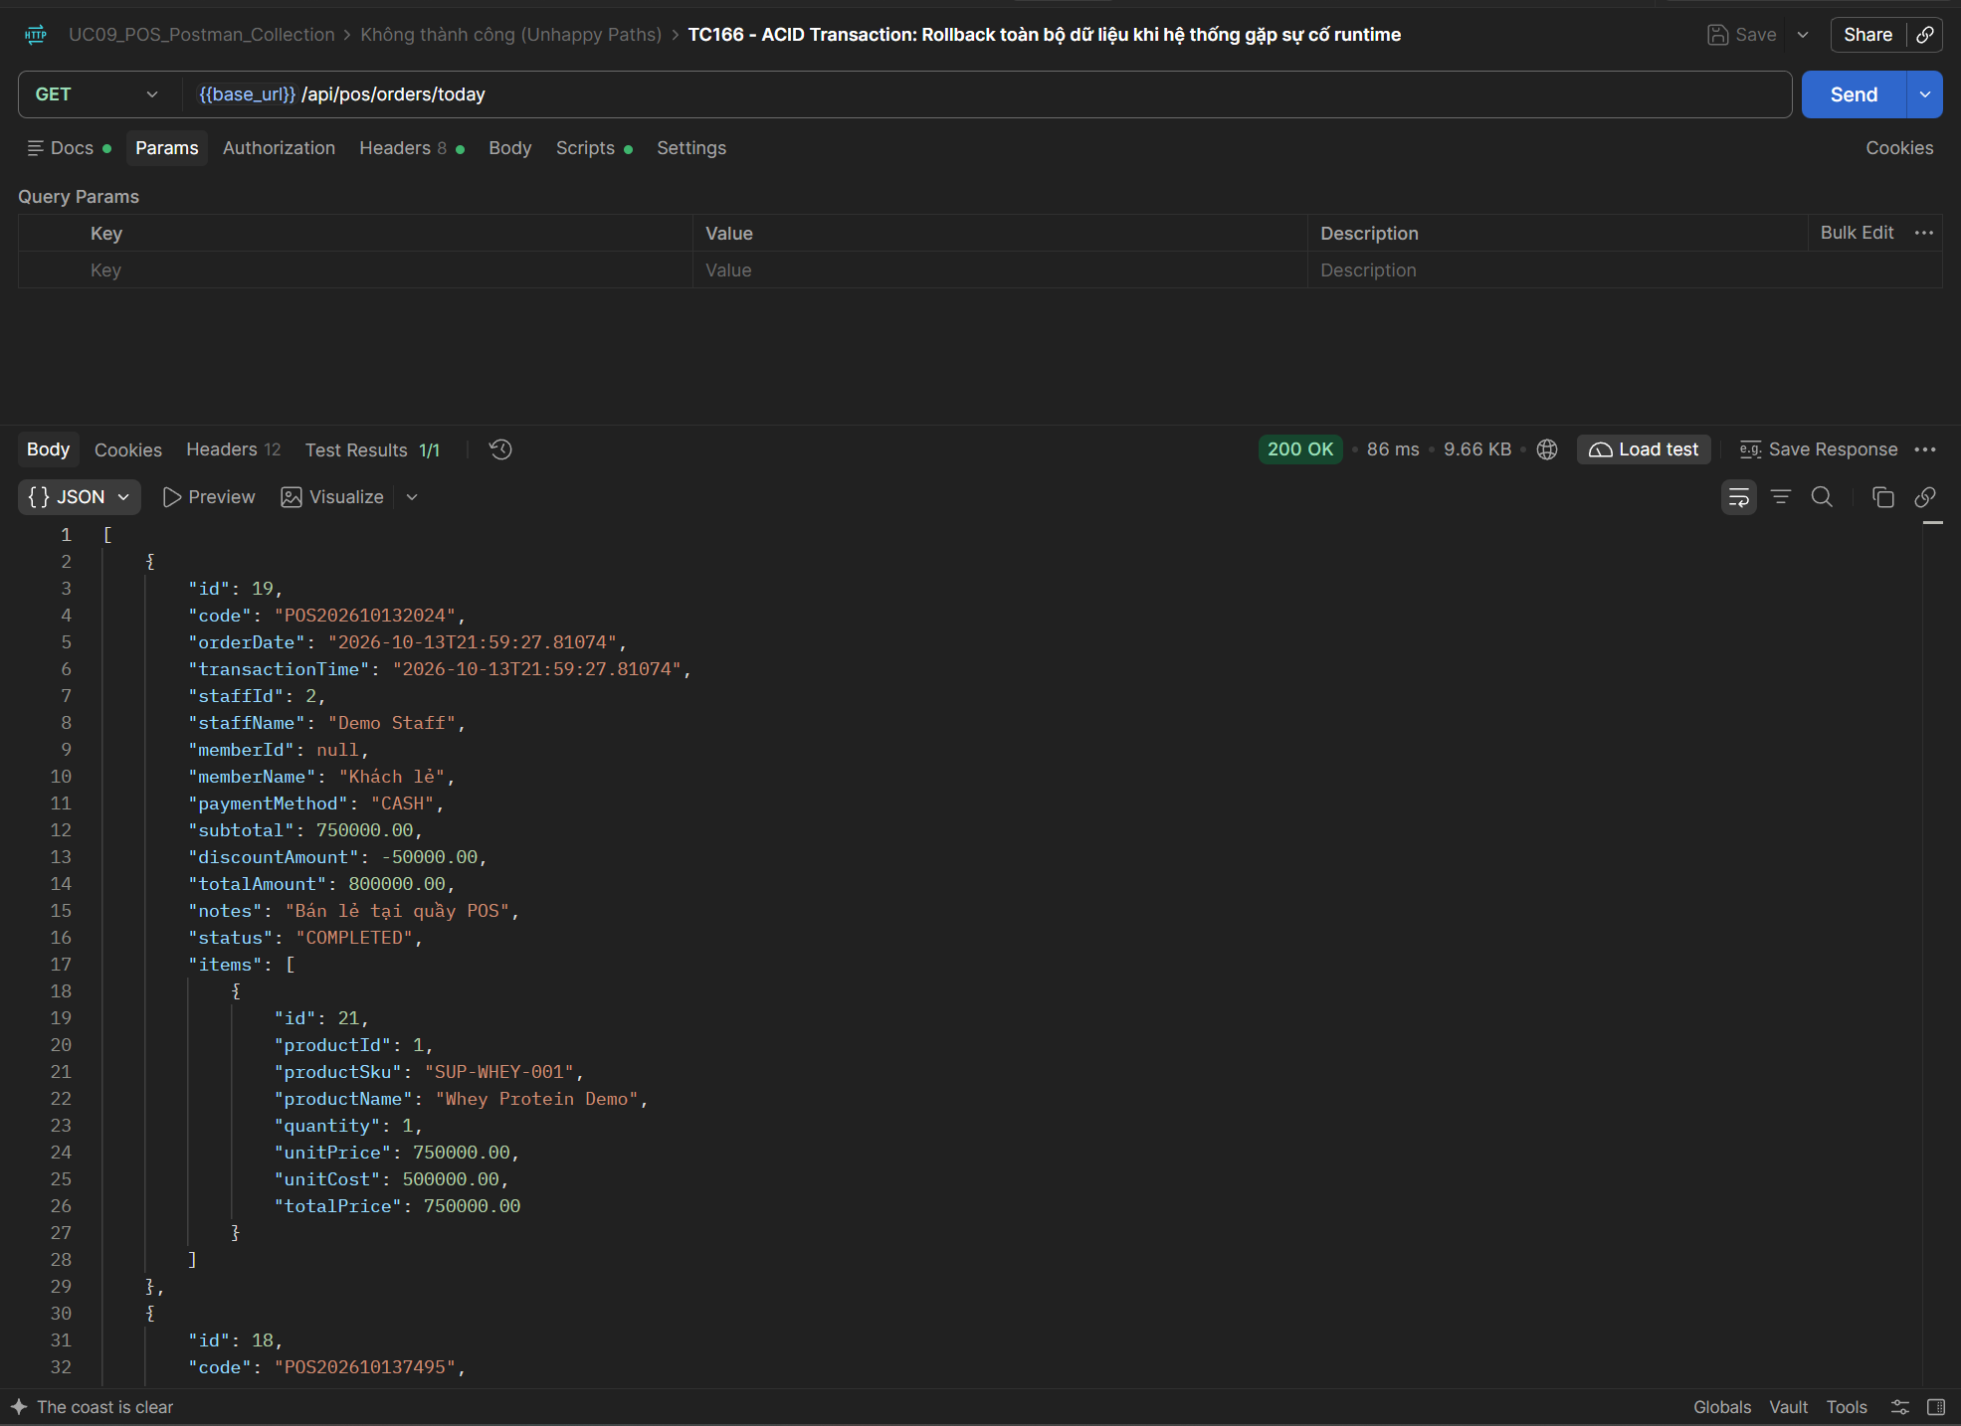
TC167 | API | POST Thanh toán POS | 400 - Concurrency: Xử lý tranh chấp đồng thời khi 2 thu ngân cùng mua món cuối cùng (400 Bad Request) | 1. Đăng nhập quyền STAFF. 2. Sản phẩm ID 8 có tồn kho = 1. | 1. Sản phẩm ID 8 có tồn kho = 1. 2. Hai thu ngân đồng thời gửi 2 request checkout sản phẩm ID 8 số lượng 1 trong cùng 1 tích tắc. 3. Kiểm tra chỉ có duy nhất 1 request xử lý thành công (200 OK). 4. Request còn lại nhận mã lỗi 400 Bad Request, tồn kho về 0 và tuyệt đối không bao giờ bị âm. | 2 concurrent POST checkout requests cho productId = 8, quantity = 1 | 1. Kết quả: 1 request HTTP 200 OK, 1 request HTTP 400 Bad Request. 2. CSDL: Tồn kho giảm từ 1 về 0, không bị race condition âm tồn kho. | HTTP 400 Bad Request. Cơ chế kiểm soát đồng thời chặn thành công giao dịch thứ hai khi sản phẩm cuối cùng đã được bán, không bị âm kho. Postman test script: Pass. | Cao | Pass | UC09 | 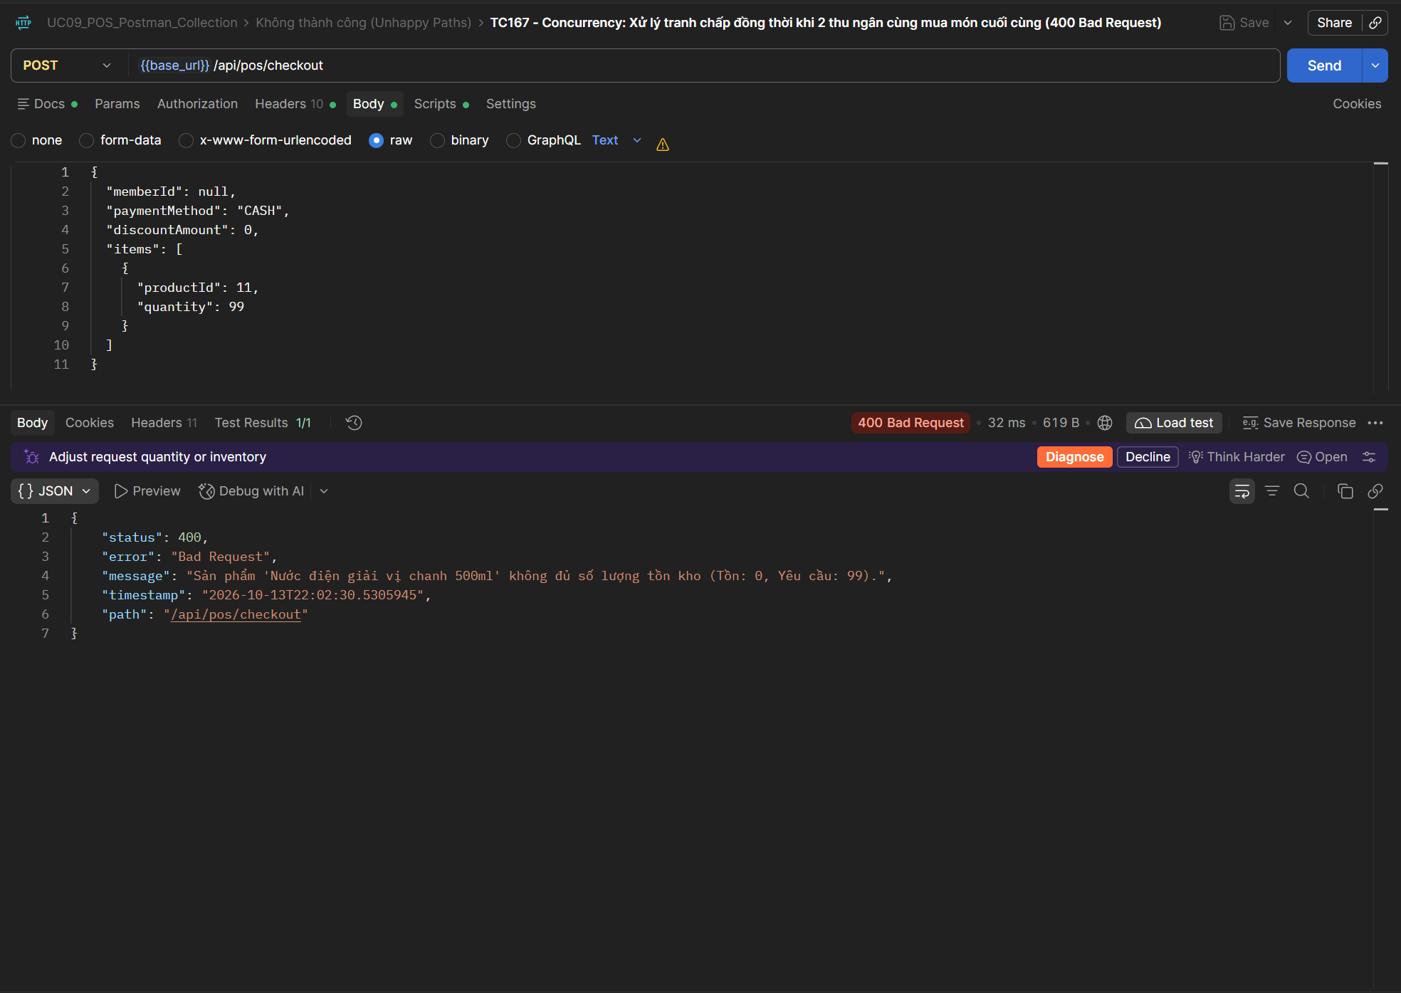
TC168 | API | GET Chi tiết Đơn hàng | 200 - Lấy thông tin chi tiết đơn hàng POS theo ID thành công (200 OK) | 1. Đăng nhập quyền STAFF. 2. Có ít nhất 1 đơn hàng POS đã tạo thành công trước đó (lưu id vào created_pos_order_id). | 1. Gọi API Lấy chi tiết đơn hàng POS (GET): - Endpoint: {{base_url}}/api/pos/orders/{{created_pos_order_id}} - Headers: Authorization: Bearer {{staff_token}} 2. Kiểm tra mã trạng thái HTTP trả về 200 OK. 3. Kiểm tra JSON response chứa đầy đủ các trường: orderCode, paymentMethod, totalAmount, discountAmount, finalAmount, items. | Path variable: id = {{created_pos_order_id}} | 1. Trạng thái HTTP: 200 OK 2. Phản hồi JSON: Trả về chi tiết đơn hàng khớp chính xác với bản ghi đã tạo. | HTTP 200 OK. Tra cứu chi tiết đơn hàng POS theo ID thành công, trả về đầy đủ các thông tin: orderCode, items, totalAmount, paymentMethod. Postman test script: Pass. | Trung bình | Pass | UC09 | 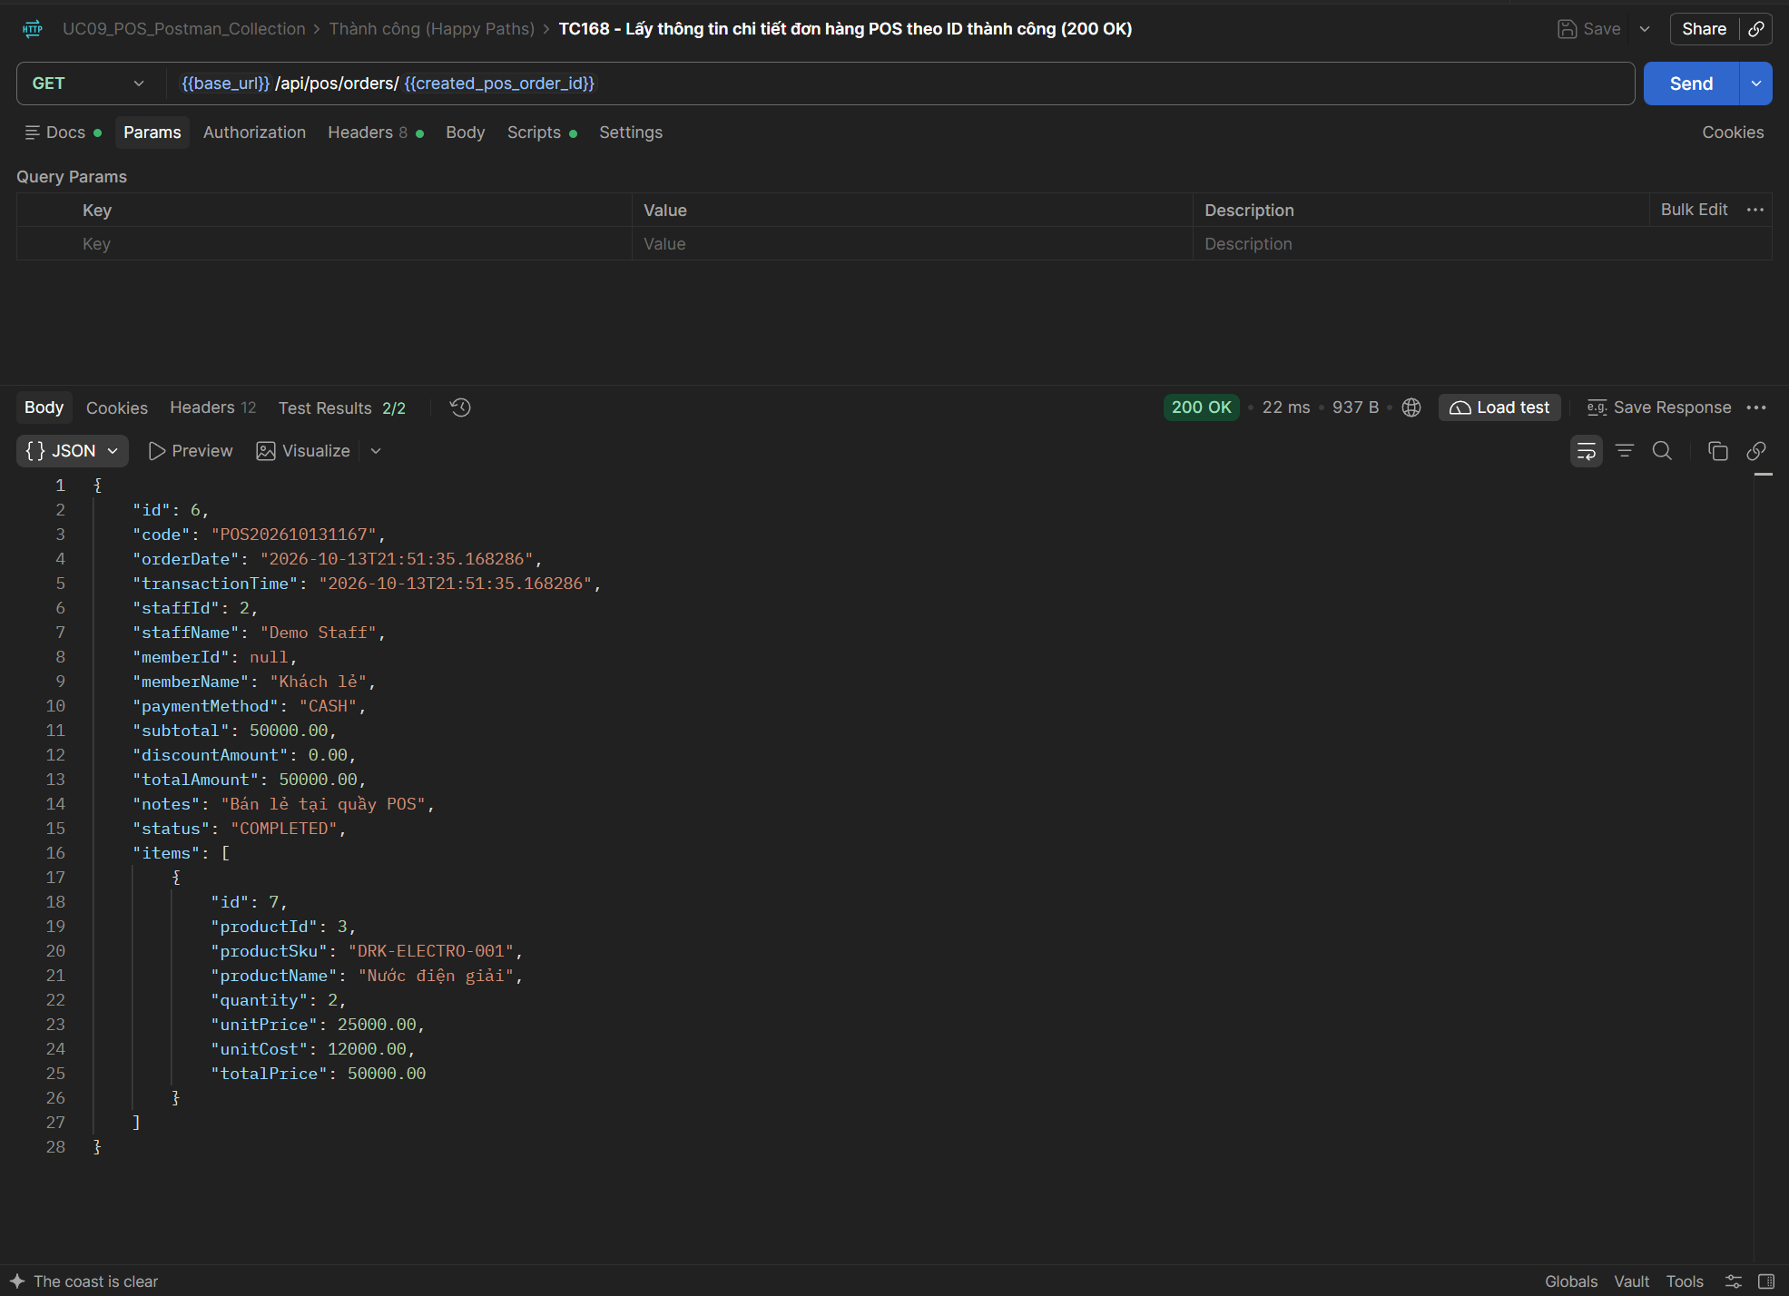
TC169 | API | GET Chi tiết Đơn hàng | 404 - Tra cứu đơn hàng với ID không tồn tại (404 Not Found) | 1. Đăng nhập quyền STAFF. 2. Đơn hàng ID = 99999 không tồn tại trong hệ thống. | 1. Gọi API Lấy chi tiết đơn hàng POS (GET): - Endpoint: {{base_url}}/api/pos/orders/99999 - Headers: Authorization: Bearer {{staff_token}} 2. Kiểm tra mã trạng thái HTTP trả về 404 Not Found. 3. Kiểm tra thông báo lỗi phản hồi không tìm thấy đơn hàng. | Path variable: id = 99999 | 1. Trạng thái HTTP: 404 Not Found 2. Phản hồi JSON: Báo lỗi 'Không tìm thấy đơn hàng với ID: 99999'. | HTTP 404 Not Found. Hệ thống báo lỗi ResourceNotFoundException khi tra cứu đơn hàng với ID = 99999 không tồn tại. Postman test script: Pass. | Trung bình | Pass | UC09 | 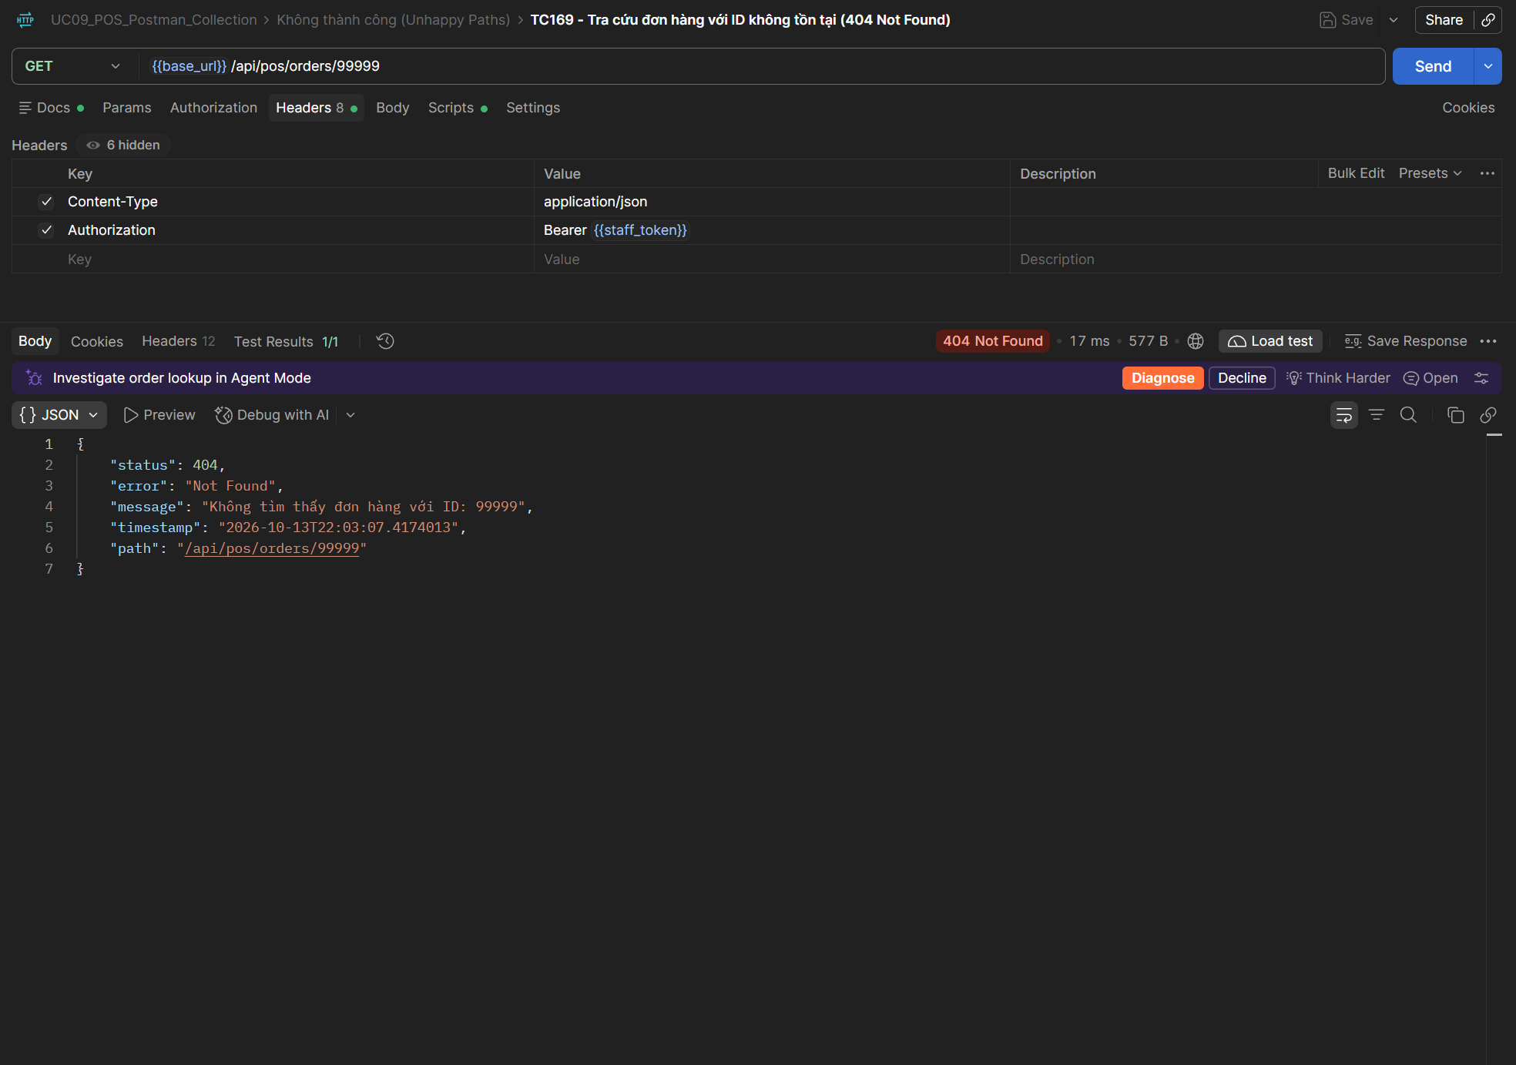
TC170 | API | GET Đơn hàng trong ngày | 200 - Lấy danh sách các đơn hàng POS phát sinh trong ngày (200 OK) | 1. Đăng nhập quyền STAFF. 2. Trong ngày hiện tại đã phát sinh các đơn hàng bán lẻ POS. | 1. Gọi API Lấy danh sách đơn hàng hôm nay (GET): - Endpoint: {{base_url}}/api/pos/orders/today - Headers: Authorization: Bearer {{staff_token}} 2. Kiểm tra mã trạng thái HTTP trả về 200 OK. 3. Kiểm tra danh sách trả về chứa các đơn hàng vừa tạo trong ngày. | Endpoint: /api/pos/orders/today | 1. Trạng thái HTTP: 200 OK 2. Phản hồi JSON: Mảng danh sách các đơn hàng POS được tạo trong ngày hiện tại. | HTTP 200 OK. Lấy danh sách các đơn hàng POS phát sinh trong ngày thành công, cấu trúc mảng JSON chính xác. Postman test script: Pass. | Trung bình | Pass | UC09 | 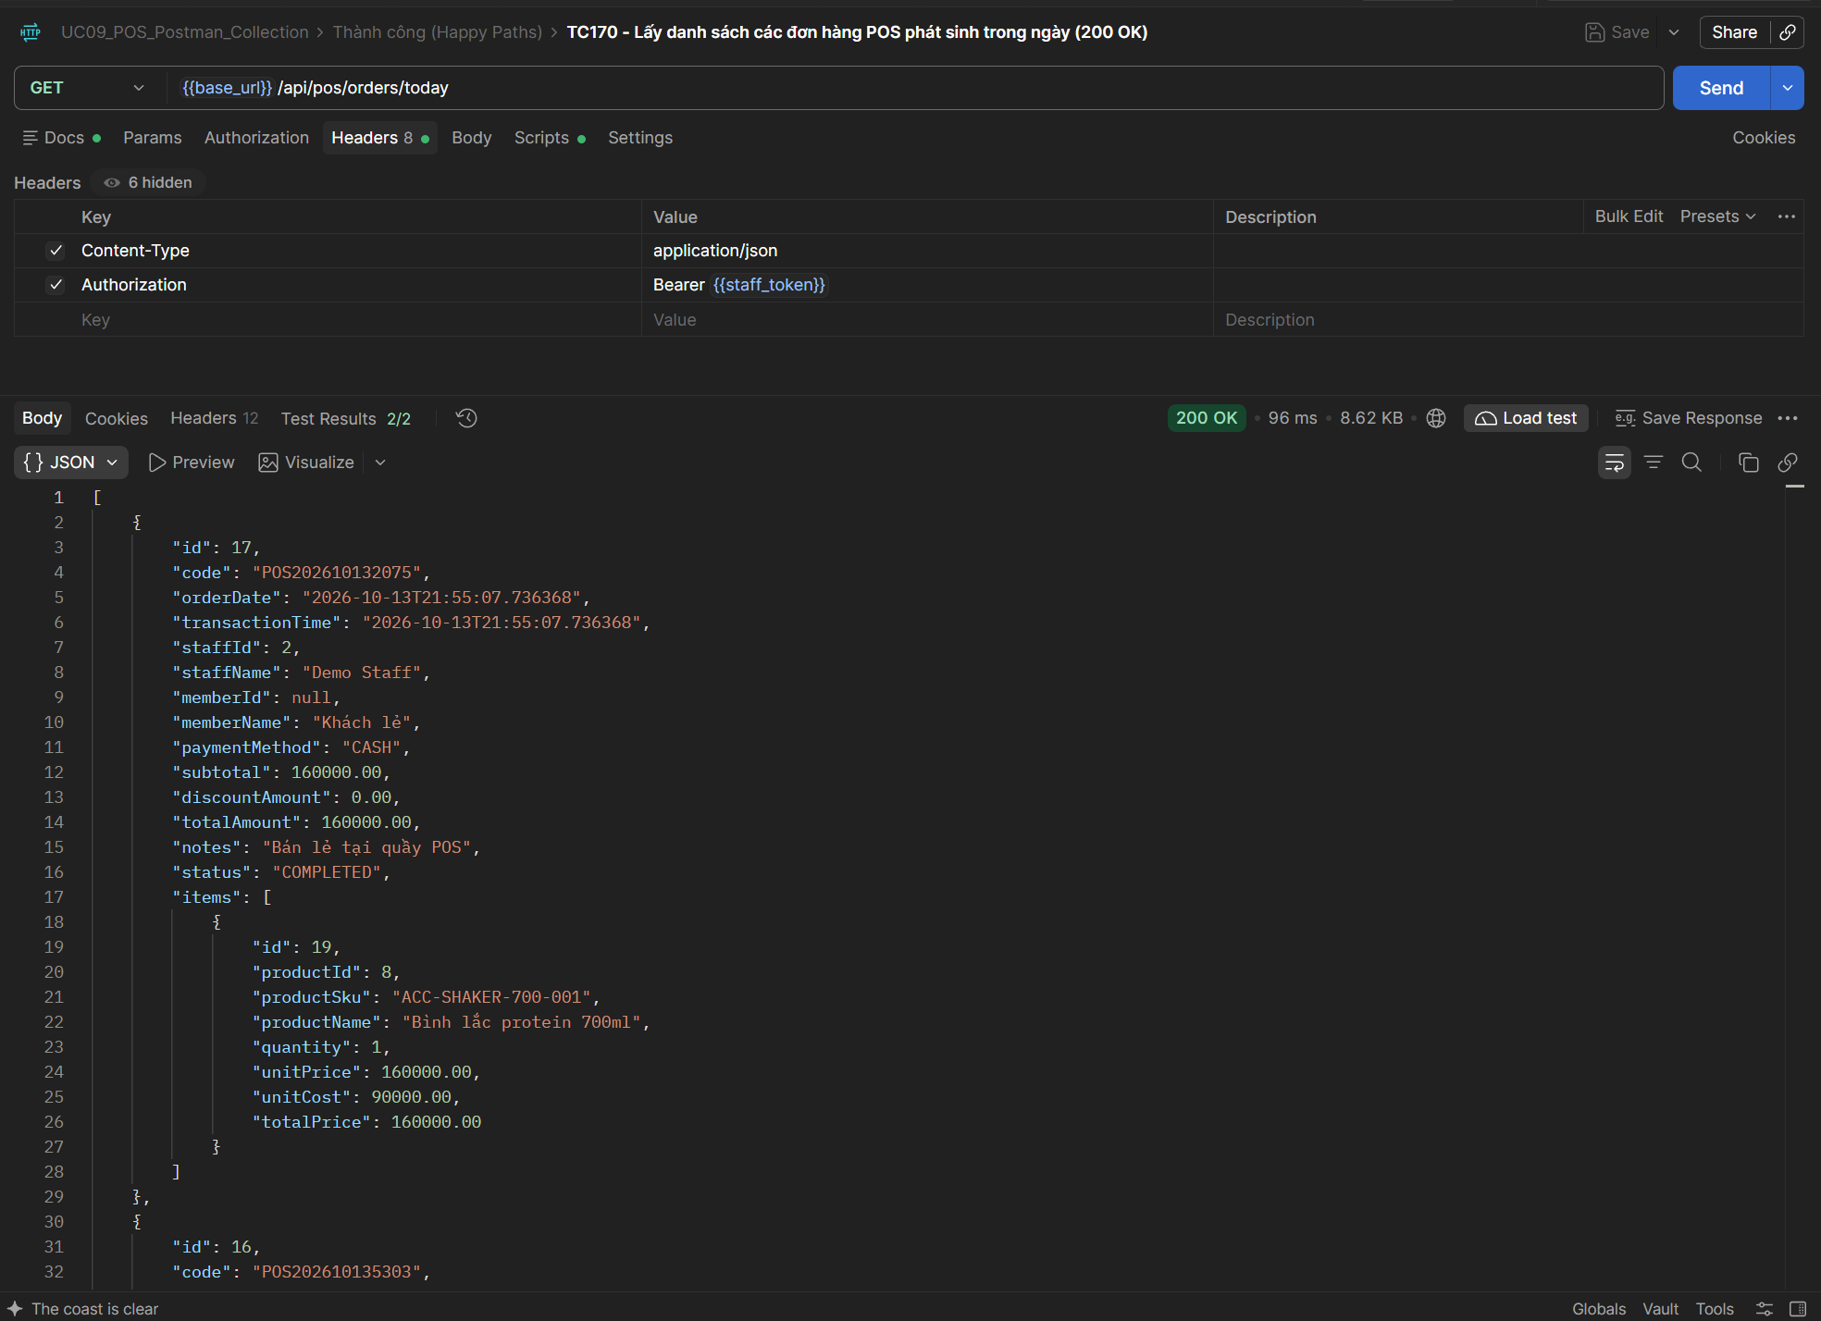
TC171 | API | POST Thanh toán POS | 200 - Phân quyền RBAC: Tài khoản STAFF và ADMIN đều có quyền thực hiện bán hàng (200 OK) | 1. Có 2 tài khoản hợp lệ: 1 tài khoản vai trò ADMIN, 1 tài khoản vai trò STAFF. 2. Cả 2 đều có JWT Bearer Token hợp lệ. | 1. Gọi API POST /api/pos/checkout sử dụng Bearer Token của tài khoản ADMIN -> Xác nhận thành công (200 OK). 2. Gọi API POST /api/pos/checkout sử dụng Bearer Token của tài khoản STAFF -> Xác nhận thành công (200 OK). 3. Đảm bảo đúng cấu hình @PreAuthorize("hasAnyRole('ADMIN', 'STAFF')"). | Authorization: Bearer {{admin_token}} và Bearer {{staff_token}} | 1. Trạng thái HTTP: 200 OK cho cả 2 tài khoản ADMIN và STAFF. 2. Phân quyền: Cả 2 vai trò đều được cấp quyền thao tác bán hàng tại quầy POS. | HTTP 201 Created. Cả hai vai trò ADMIN và STAFF đều được phân quyền thực hiện thanh toán POS thành công theo cấu hình RBAC. Postman test script: Pass. | Cao | Pass | UC09 | 
TC172 | API | POST Thanh toán POS | 401 - Bảo mật: Chặn truy cập khi không truyền JWT Token hoặc token hết hạn (401 Unauthorized) | 1. API POS được bảo vệ bởi Spring Security. 2. Request không gửi kèm header Authorization hợp lệ. | 1. Gọi API POST /api/pos/checkout mà không truyền Header Authorization (hoặc truyền Token giả mạo/hết hạn). 2. Kiểm tra mã trạng thái HTTP trả về 401 Unauthorized. 3. Kiểm tra hệ thống từ chối xử lý và không thay đổi dữ liệu. | Headers: Không có Authorization Header | 1. Trạng thái HTTP: 401 Unauthorized 2. Bảo mật: Chặn toàn bộ truy cập không được xác thực, bảo vệ API thanh toán an toàn. | HTTP 401 Unauthorized. Hệ thống chặn truy cập thành công khi request không gửi kèm Authorization Header, bảo vệ API thanh toán an toàn. Postman test script: Pass. | Cao | Pass | UC09 | 